ANOVA RCBD
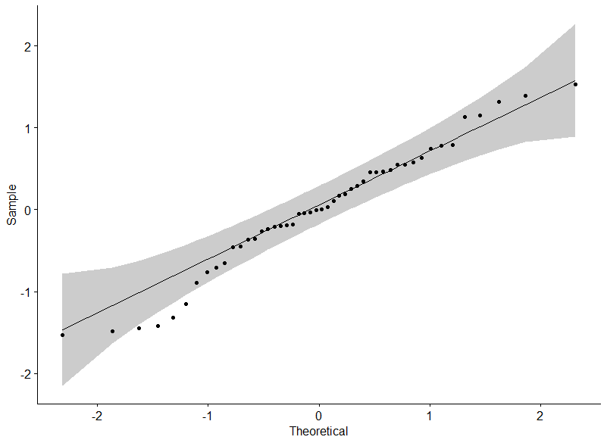
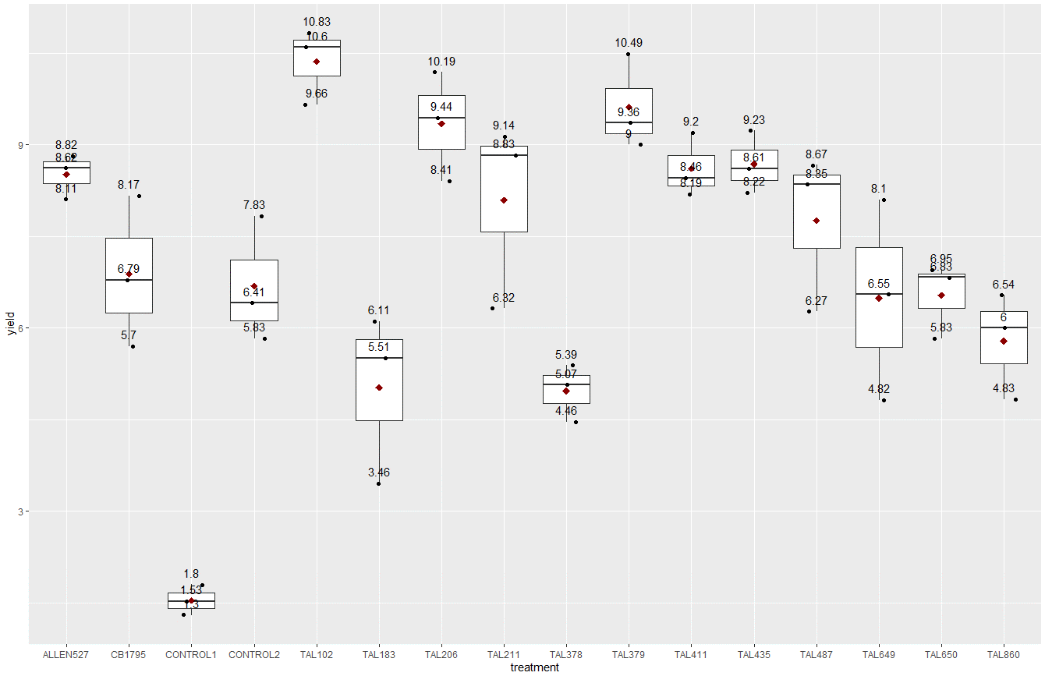
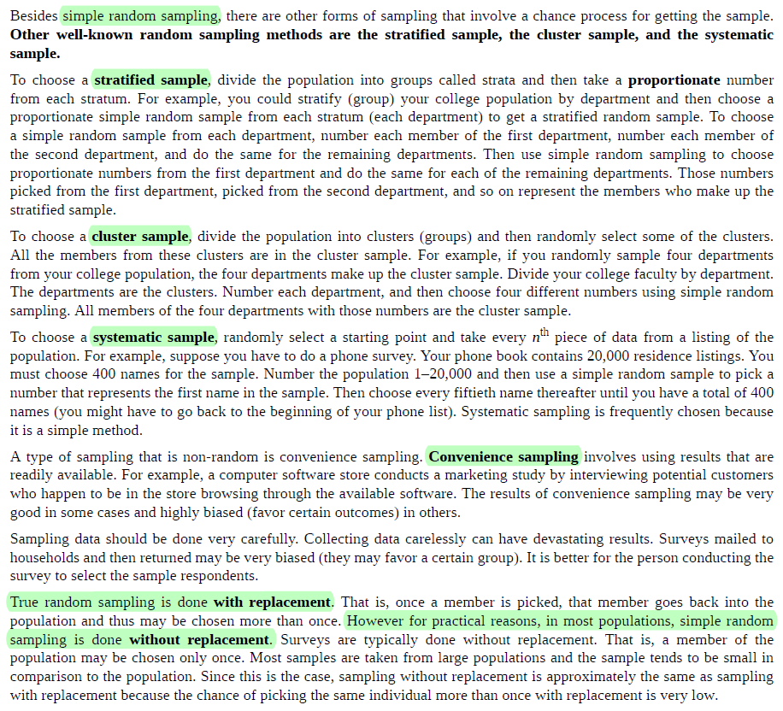
Illowsky, Barbara, and Susan Dean. Introductory Statistics. OpenStax, 2018. (p. 19)

BIÊN SOẠN: DUC NGUYEN |TỰ HỌC R
tuhocr.com@gmail.com
Chuyên đào tạo kỹ năng xử lý dữ liệu với R

PHƯƠNG PHÁP LẤY MẪU CẦN ĐƯỢC LÀM RÕ ĐỂ ĐẢM BẢO TÍNH ĐẠI DIỆN CHO QUẦN THỂ.
ANALYSIS OF VARIANCE FOR A Rhizobium STRAIN SELECTION EXPERIMENT

QUY TRÌNH TÍNH TAY ANOVA SỬ DỤNG PHÂN HẠNG LSD
Nguồn: Somasegaran, P., and H. J. Hoben. “Methods in Legume-Rhizobium Technology.” University of Hawaii, 1985. p. 461.
• The data in Table A.12 presents the dry weight (g) of plant tops from a strain selection experiment for soybean (G. max var. Jupiter).
• The experiment was a Randomized Complete Block Design (RCBD), with 3 blocks and 16 treatments (14 inoculated + 2 controls).
• Each treatment was replicated once within each block. [LẶP LẠI MỘT LẦN TRONG MỖI BLOCK]
• Each treatment-plot was a Leonard jar unit with two soybean plants.
• The plant tops were harvested at 32 days and oven dried at 70 °C.
• The strains of Bradyrhizobium japonicum have been ranked according to dry weight.

 |  |  |  |  |  |  |  |  |  |  |  |  |  | SỐ LƯỢNG NGHIỆM THỨC = k = |  |  | 16
 |  |  |  |  |  |  |  |  |  |  |  |  |  | SỐ LƯỢNG BLOCK = b = |  |  | 3 | SỐ KHỐI CHÍNH LÀ SỐ LẦN LẶP LẠI
 |  |  |  |  |  |  |  |  |  |  |  |  |  | SỐ LƯỢNG LẦN LẶP LẠI TRONG MỖI BLOCK = n = |  |  | 1

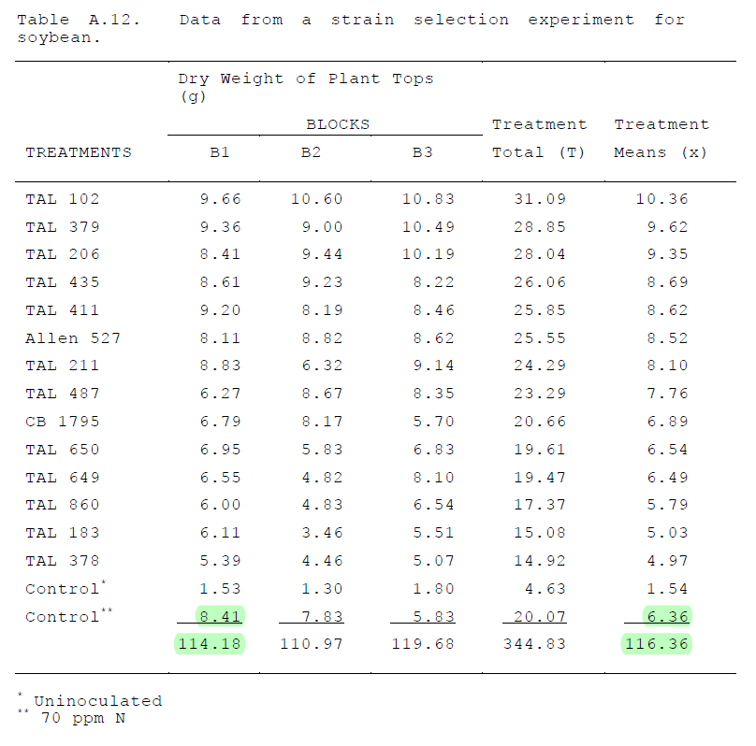
ĐỐI CHỨNG ÂM (KHÔNG CHỦNG VI KHUẨN CỐ ĐỊNH ĐẠM)
ĐỐI CHỨNG DƯƠNG (BÓN DUNG DỊCH UREA THAY CHO NGUỒN NITROGEN TỔNG HỢP TỪ VI KHUẨN)
SỐ LIỆU GỐC BỊ NHẦM

 |  |  |  |  |  |  |  |  |  |  |  |  |  | KẾT QUẢ KHỐI LƯỢNG KHÔ CỦA CÂY ĐẬU NÀNH KHI ĐƯỢC CHỦNG VI KHUẨN CỐ ĐỊNH ĐẠM
 |  |  |  |  |  |  |  |  |  |  |  |  |  |  |  |  |  |  |  | ĐÂY LÀ MEAN MẪU (SAMPLE, KHÔNG PHẢI QUẦN THỂ, POPULATION)
 |  |  |  |  |  |  |  |  |  |  |  |  |  |  |  | BLOCK | BLOCK | BLOCK | TỔNG CÁC NGHIỆM THỨC (Ti) | TRUNG BÌNH NGHIỆM THỨC (xi) |  |  | BÌNH PHƯƠNG | BÌNH PHƯƠNG | BÌNH PHƯƠNG |  |  |  |  | BÌNH PHƯƠNG CỦA TỔNG NGHIỆM THỨC
 |  |  |  |  |  |  |  |  |  |  |  |  |  | STT | NGHIỆM THỨC | B1 | B2 | B3 |  |  |  |  | B1 | B2 | B3
 |  |  |  |  |  |  |  |  |  |  |  |  |  | 1 | TAL102 | 9.66 | 10.60 | 10.83 | 31.09 | 10.36 |  |  | 93.32 | 112.36 | 117.29 |  |  |  |  | 966.5881
 |  |  |  |  |  |  |  |  |  |  |  |  |  | 2 | TAL379 | 9.36 | 9.00 | 10.49 | 28.85 | 9.62 |  |  | 87.61 | 81.00 | 110.04 |  |  |  |  | 832.3225
VIẾT LẠI BẢNG KẾT QUẢ VÀ TÍNH TOÁN CÁC SỐ LIỆU TƯƠNG ỨNG
 |  |  |  |  |  |  |  |  |  |  |  |  |  | 3 | TAL206 | 8.41 | 9.44 | 10.19 | 28.04 | 9.35 |  |  | 70.73 | 89.11 | 103.84 |  |  |  |  | 786.2416
 |  |  |  |  |  |  |  |  |  |  |  |  |  | 4 | TAL435 | 8.61 | 9.23 | 8.22 | 26.06 | 8.69 |  |  | 74.13 | 85.19 | 67.57 |  |  |  |  | 679.1236
CẦN KIỂM TRA CÁC GIẢ THUYẾT ĐỂ THỰC HIỆN ANOVA
- QUAN HỆ CÁC BIẾN LÀ TUYẾN TÍNH
- TÍNH NGẪU NHIÊN
- CÁC BIẾN ĐỘC LẬP
- SỐ LIỆU TUÂN THEO QUY LUẬT PHÂN PHỐI CHUẨN
ANOVA assumes that the data is normally distributed. The ANOVA also assumes homogeneity of variance, which means that the variance among the groups should be approximately equal. ANOVA also assumes that the observations are independent of each other.
 |  |  |  |  |  |  |  |  |  |  |  |  |  | 5 | TAL411 | 9.20 | 8.19 | 8.46 | 25.85 | 8.62 |  |  | 84.64 | 67.08 | 71.57 |  |  |  |  | 668.2225
 |  |  |  |  |  |  |  |  |  |  |  |  |  | 6 | ALLEN527 | 8.11 | 8.82 | 8.62 | 25.55 | 8.52 |  |  | 65.77 | 77.79 | 74.30 |  |  |  |  | 652.8025
 |  |  |  |  |  |  |  |  |  |  |  |  |  | 7 | TAL211 | 8.83 | 6.32 | 9.14 | 24.29 | 8.10 |  |  | 77.97 | 39.94 | 83.54 |  |  |  |  | 590.0041
 |  |  |  |  |  |  |  |  |  |  |  |  |  | 8 | TAL487 | 6.27 | 8.67 | 8.35 | 23.29 | 7.76 |  |  | 39.31 | 75.17 | 69.72 |  |  |  |  | 542.4241
 |  |  |  |  |  |  |  |  |  |  |  |  |  | 9 | CB1795 | 6.79 | 8.17 | 5.70 | 20.66 | 6.89 |  |  | 46.10 | 66.75 | 32.49 |  |  |  |  | 426.8356
 |  |  |  |  |  |  |  |  |  |  |  |  |  | 10 | TAL650 | 6.95 | 5.83 | 6.83 | 19.61 | 6.54 |  |  | 48.30 | 33.99 | 46.65 |  |  |  |  | 384.5521
 |  |  |  |  |  |  |  |  |  |  |  |  |  | 11 | TAL649 | 6.55 | 4.82 | 8.10 | 19.47 | 6.49 |  |  | 42.90 | 23.23 | 65.61 |  |  |  |  | 379.0809
 |  |  |  |  |  |  |  |  |  |  |  |  |  | 12 | TAL860 | 6.00 | 4.83 | 6.54 | 17.37 | 5.79 |  |  | 36.00 | 23.33 | 42.77 |  |  |  |  | 301.7169
 |  |  |  |  |  |  |  |  |  |  |  |  |  | 13 | TAL183 | 6.11 | 3.46 | 5.51 | 15.08 | 5.03 |  |  | 37.33 | 11.97 | 30.36 |  |  |  |  | 227.4064
 |  |  |  |  |  |  |  |  |  |  |  |  |  | 14 | TAL378 | 5.39 | 4.46 | 5.07 | 14.92 | 4.97 |  |  | 29.05 | 19.89 | 25.70 |  |  |  |  | 222.6064
 |  |  |  |  |  |  |  |  |  |  |  |  |  | 15 | CONTROL-1 | 1.53 | 1.30 | 1.80 | 4.63 | 1.54 |  |  | 2.34 | 1.69 | 3.24 |  |  |  |  | 21.4369
QUY TRÌNH THỰC HIỆN Ở ĐÂY: XEM Ô CN247 TRONG FILE NÀY |  |  |  |  |  |  |  |  |  |  |  |  |  | 16 | CONTROL-2 | 6.41 | 7.83 | 5.83 | 20.07 | 6.69 |  |  | 41.09 | 61.31 | 33.99 | TỔNG |  |  |  | 402.8049
Illowsky, Barbara, and Susan Dean. Introductory Statistics. OpenStax, 2018. (p. 744)
 |  |  |  |  |  |  |  |  |  |  |  |  |  |  | TỔNG CỘNG | 114.18 | 110.97 | 119.68 | 344.83 | 114.94 |  |  | 876.60160 | 869.81 | 978.69 | 2725.10 |  |  | TỔNG | 8084.17

 |  |  |  |  |  |  |  |  |  |  |  |  |  |  |  |  |  |  |  |  |  |  | SỬ DỤNG HÀM EXCEL TÍNH TỔNG CÁC BÌNH PHƯƠNG =SUMSQ(number1, number 2, …)
 |  |  |  |  |  |  |  |  |  |  |  |  |  |  |  |  |  |  |  |  |  |  | 876.60160
 |  |  |  |  |  |  |  |  |  |  |  |  |  |  | GRAND TOTAL (GT) | 344.83
 |  |  |  |  |  |  |  |  |  |  |  |  |  |  | GRAND MEAN (X) | 114.94 | KHÔNG DÙNG ĐẾN TRONG TÍNH TOÁN

 |  |  |  |  |  |  |  |  |  |  |  |  |  |  | TÍNH HỆ SỐ CORRECTION FACTOR (CF) |  |  |  | 2477.2443521

 |  |  |  |  |  |  |  |  |  |  |  |  |  |  | TÍNH HỆ SỐ THE TOTAL SUM OF SQUARES (SS) |  |  |  | 247.8507

NÂNG CAO: GIẢI THÍCH TẠI SAO LẠI TÌM GIÁ TRỊ F-critical để so sánh nhằm xác định xem các nghiệm thức này có khác biệt hay không?

 |  |  |  |  |  |  |  |  |  |  |  |  |  |  | TÍNH HỆ SỐ THE TREATMENT SUM OF SQUARES (SST) |  |  |  | 217.4787
Use of the F-distribution
The statistic F is a ratio of two variances and these variances are the 'mean squares'.
To identify the F-distribution, the degrees of freedom (df) of each variance needs to be specified.
• The degrees of freedom of two variances may be represented as df1 and df2, where df1 is the number of degrees of freedom in the numerator and df2 is the number of degrees of freedom in the denominator.
From the calculations in the table of analysis of variance for Treatments, F(df1, df2) = F(15,30).
From a F - distribution table, the critical value for F(15,30) with p = 0.05 is 2.01.
Enter this tabular value into the table.
• Similarly for Blocks, the critical value for F(2,30) with p = 0.05 is 3.32.
Enter this tabular value into the table.
SO SÁNH KẾT QUẢ
Since the calculated F-ratio for treatments is greater than the tabular value of F at the 5% level, the results indicate significant differences between the strains of B. japonicum in their nitrogen-fixing effectiveness. ==> GIỮA CÁC CHỦNG VI KHUẨN CHO SỰ KHÁC BIỆT CÓ Ý NGHĨA LÊN SINH KHỐI CÂY ĐẬU NÀNH
GIẢI THÍCH KẾT QUẢ
Since the calculated F-ratio for treatments is greater than the tabular value of F at the 5% level, the results indicate significant differences between the strains of B. japonicum in their nitrogen-fixing effectiveness.
The calculated F-ratio for blocks is less than the tabular value indicating the "blocking" of the experiment did not create any significant disuniformity in the aeration, light, or other environmental factors in the greenhouse. ==> GIỮA CÁC BLOCK KHÔNG THẤY SỰ KHÁC BIỆT, CHO THẤY ẢNH HƯỞNG CỦA YẾU TỐ MÔI TRƯỜNG LÀ ĐỒNG ĐỀU, KHÔNG TẠO RA SỰ KHÁC BIỆT GIỮA CÁC BLOCK.
How to read F Distribution Table used in Analysis of Variance (ANOVA)
https://t.me/c/1605387342/133
https://www.youtube.com/watch?v=FPqeVhtOXEo
TRA BẢNG
http://www.statdistributions.com/f/
https://www.statology.org/f-distribution-calculator/
https://homepage.divms.uiowa.edu/~mbognar/applets/f.html

 |  |  |  |  |  |  |  |  |  |  |  |  |  |  | TÍNH HỆ SỐ THE BLOCK SUM OF SQUARES (SSB) |  |  |  | 2.42538

CÁCH VẼ BẢNG F-DISTRIBUTION ĐỂ TỰ TÌM F-CRITICAL THỦ CÔNG
F-DISTRITUBTION (VẼ TỪ F-CRITICAL)

 |  |  |  |  |  |  |  |  |  |  |  |  |  |  | TÍNH HỆ SỐ THE ERROR SUM OF SQUARES (SSE) |  |  |  | 27.94669
HÀM F.DIST
NẾU TRUE LÀ TÍCH LŨY (CUMULATIVE),
FLASE LÀ MẬT ĐỘ XÁC XUẤT (PROBABILITY)
BẬC TỰ DO
DF1 = 15 (LÀ CÓ 16 NGHIỆM THỨC TRỪ ĐI 1)
DF2 = 30 (LÀ CỦA ERROR)
NẾU PROBABILITY + CUMULATIVE SẼ TIẾN DẦN TỪ 0 ĐẾN 1

 |  |  |  |  |  |  |  |  |  |  |  |  |  |  | KẾT QUẢ ANALYSIS OF VARIANCE
TÍNH NGƯỢC LẠI TỪ P-VALUE ĐỂ TÌM RA F-CRITICAL THÌ DÙNG HÀM F.INV.RT (right-tail)
 |  |  |  |  |  |  |  |  |  |  |  |  |  |  | SOURCE OF VARIATION |  | SUM OF SQUARES |  | DEGREES OF FREEDOM |  | MEAN SQUARES |  | F-RATIO |  | F-RATIO (TABULAR 5%)

 |  |  |  |  |  |  |  |  |  |  |  |  |  |  |  |  |  |  |  |  |  |  |  |  |  |  |  |  |  |  |  |  |  |  |  |  |  |  |  |  |  |  |  |  |  |  |  |  |  |  |  | probability | cumulative
 |  |  |  |  |  |  |  |  |  |  |  |  |  |  | TREATMENTS |  | SST | 217.4787 |  | 15 |  | 14.49857875 |  | 15.5638 | 2.015 | http://www.statdistributions.com/f?p=0.05&df1=15&df2=30 |  |  |  |  |  |  |  |  |  |  |  |  |  |  |  |  |  |  |  |  |  | df1 | 15 |  | F | f(F) | f(F) | p-value = 1 - cumulative |  |  |  |  | p-value | F | f(F)
 |  |  |  |  |  |  |  |  |  |  |  |  |  |  |  |  |  |  |  |  |  |  |  |  |  |  |  |  |  |  |  |  |  |  |  |  |  |  |  |  |  |  |  |  |  |  |  | df2 | 30 |  | 0.000 | 0.0000000 | 0.0000000 | 1.0000000000000 | 0.00000000000000 |  |  |  | 1.000 | 0.0000000 | 0.000000
 |  |  |  |  |  |  |  |  |  |  |  |  |  |  |  |  |  |  |  |  |  |  |  |  |  |  |  |  |  |  |  |  |  |  |  |  |  |  |  |  |  |  |  |  |  |  |  |  |  |  | 0.200 | 0.0270509 | 0.0009443 | 0.9990556743855 | 0.02799519986790 |  |  |  | 0.990 | 0.3111281 | 0.157783
 |  |  |  |  |  |  |  |  |  |  |  |  |  |  |  |  |  |  |  |  |  |  |  |  |  |  |  |  |  |  |  |  |  |  |  |  |  |  |  |  |  |  |  |  |  |  |  |  |  |  | 0.400 | 0.3456477 | 0.0319620 | 0.9680380283963 | 0.37760966047687 |  |  |  | 0.980 | 0.3600403 | 0.254444
TẠO RA DÃY SỐ F
 |  |  |  |  |  |  |  |  |  |  |  |  |  |  | BLOCKS |  | SSB | 2.42538 |  | 2 |  | 1.21269 |  | 1.3018 | 3.316 | http://www.statdistributions.com/f?p=0.05&df1=2&df2=30 |  |  |  |  |  |  |  |  |  |  |  |  |  |  |  |  |  |  |  |  |  |  |  |  | 0.600 | 0.7963050 | 0.1484390 | 0.8515609795102 | 0.94474403467368 |  |  |  | 0.970 | 0.3942088 | 0.331950
 |  |  |  |  |  |  |  |  |  |  |  |  |  |  |  |  |  |  |  |  |  |  |  |  |  |  |  |  |  |  |  |  |  |  |  |  |  |  |  |  |  |  |  |  |  |  |  |  |  |  | 0.800 | 0.9750477 | 0.3311653 | 0.6688346829696 | 1.30621301770921 |  |  |  | 0.960 | 0.4216309 | 0.397767
 |  |  |  |  |  |  |  |  |  |  |  |  |  |  |  |  |  |  |  |  |  |  |  |  |  |  |  |  |  |  |  |  |  |  |  |  |  |  |  |  |  |  |  |  |  |  |  |  |  |  | 1.000 | 0.8805792 | 0.5199487 | 0.4800513232467 | 1.40052787312215 |  |  |  | 0.950 | 0.4450796 | 0.455249
 |  |  |  |  |  |  |  |  |  |  |  |  |  |  |  |  |  |  |  |  |  |  |  |  |  |  |  |  |  |  |  |  |  |  |  |  |  |  |  |  |  |  |  |  |  |  |  |  |  |  | 1.200 | 0.6742178 | 0.6760971 | 0.3239028605190 | 1.35031497866170 |  |  |  | 0.940 | 0.4658783 | 0.506298
 |  |  |  |  |  |  |  |  |  |  |  |  |  |  | ERROR |  | SSE | 27.94669 |  | 30 |  | 0.93155625 |  |  |  |  |  |  |  |  |  |  |  |  |  |  |  |  |  |  |  |  |  |  |  |  |  |  |  |  | 1.400 | 0.4694110 | 0.7899059 | 0.2100941219373 | 1.25931686535075 |  |  |  | 0.930 | 0.4847719 | 0.552132
 |  |  |  |  |  |  |  |  |  |  |  |  |  |  |  |  |  |  |  |  |  |  |  |  |  |  |  |  |  |  |  |  |  |  |  |  |  |  |  |  |  |  |  |  |  |  |  |  |  |  | 1.600 | 0.3090084 | 0.8669049 | 0.1330950731047 | 1.17591331759389 |  |  |  | 0.920 | 0.5022254 | 0.593599
 |  |  |  |  |  |  |  |  |  |  |  |  |  |  |  |  |  |  |  |  |  |  |  |  |  |  |  |  |  |  |  |  |  |  |  |  |  |  |  |  |  |  |  |  |  |  |  |  |  |  | 1.800 | 0.1968507 | 0.9167521 | 0.0832479285019 | 1.11360279328718 |  |  |  | 0.910 | 0.5185504 | 0.631318
 |  |  |  |  |  |  |  |  |  |  |  |  |  |  |  |  |  |  |  |  |  |  |  |  |  |  |  |  |  |  |  |  |  |  |  |  |  |  |  |  |  |  |  |  |  |  |  |  |  |  | 2.000 | 0.1231237 | 0.9482090 | 0.0517910025009 | 1.07133274318714 |  |  |  | 0.900 | 0.5339672 | 0.665762
 |  |  |  |  |  |  |  |  |  |  |  |  |  |  | TOTAL |  | SS | 247.8507479 |  | 47 |  |  |  |  |  |  |  |  |  |  |  |  |  |  |  |  |  |  |  |  |  |  |  |  |  |  |  |  |  |  | 2.200 | 0.0763194 | 0.9677906 | 0.0322093684618 | 1.04411004844886 |  |  |  | 0.890 | 0.5486377 | 0.697302
 |  |  |  |  |  |  |  |  |  |  |  |  |  |  |  |  |  |  |  |  |  |  |  |  |  |  |  |  |  |  |  |  |  |  |  |  |  |  |  |  |  |  |  |  |  |  |  |  |  |  | 2.400 | 0.0471720 | 0.9799075 | 0.0200925041045 | 1.02707951898485 |  |  |  | 0.880 | 0.5626851 | 0.726238
 |  |  |  |  |  |  |  |  |  |  |  |  |  |  |  |  |  |  |  |  |  |  |  |  |  |  |  |  |  |  |  |  |  |  |  |  |  |  |  |  |  |  |  |  |  |  |  |  |  |  | 2.600 | 0.0291926 | 0.9873990 | 0.0126010375557 | 1.01659152377096 |  |  |  | 0.870 | 0.5762053 | 0.752815
 |  |  |  |  |  |  |  |  |  |  |  |  |  |  |  |  |  |  |  |  |  |  |  |  |  |  |  |  |  |  |  |  |  |  |  |  |  |  |  |  |  |  |  |  |  |  |  |  |  |  | 2.800 | 0.0181383 | 0.9920428 | 0.0079572466694 | 1.01018102970658 |  |  |  | 0.860 | 0.5892749 | 0.777239
CÔNG THỨC TÍNH BẬC TỰ DO CỦA SAI SỐ TRONG TRƯỜNG HỢP RCBD LÀ:
b là block; k là nghiệm thức; n là lần lặp lại trong mỗi block (thường n = 1)
Degree of freedom of error (Df_e) = (b - 1) × (k - 1) = b × k - k - b + 1
CÔNG THỨC NÀY KHÁC VỚI CÁCH TÍNH BẬC TỰ DO CỦA SAI SỐ TRONG TRƯỜNG HỢP CRD LÀ:
r là lần lặp lại, k là nghiệm thức
Degree of freedom of error (Df_e) = (r × k - 1) - (k - 1) = r × k - k = k × (r - 1)
 |  |  |  |  |  |  |  |  |  |  |  |  |  |  |  |  |  |  |  |  |  |  |  |  |  |  |  |  |  |  |  |  |  |  |  |  |  |  |  |  |  |  |  |  |  |  |  |  |  |  | 3.000 | 0.0113360 | 0.9949355 | 0.0050644860734 | 1.00627151061509 |  |  |  | 0.850 | 0.6019561 | 0.799685
 |  |  |  |  |  |  |  |  |  |  |  |  |  |  | NẾU SỬ DỤNG EXCEL ĐỂ TẠO RA BẢNG ANOVA 1 YẾU TỐ THÌ KẾT QUẢ NHƯ SAU |  |  |  |  |  |  |  |  |  |  |  |  |  |  |  |  |  |  |  |  |  |  |  |  |  |  |  |  |  |  |  |  |  |  |  | 3.200 | 0.0071350 | 0.9967492 | 0.0032508170245 | 1.00388422079672 |  |  |  | 0.840 | 0.6143003 | 0.820301
BẢN CHẤT CỦA PHƯƠNG PHÁP PHÂN HẠNG LSD LÀ SO SÁNH TỪNG CẶP GIÁ TRỊ TRUNG BÌNH
 |  |  |  |  |  |  |  |  |  |  |  |  |  |  |  |  |  |  |  |  |  |  |  |  |  |  |  |  |  | Calculate the Least Significant Different (LSD) |  |  |  |  |  |  |  |  |  |  |  |  |  |  |  |  |  |  |  |  | 3.400 | 0.0045264 | 0.9978948 | 0.0021051710244 | 1.00242119861417 |  |  |  | 0.830 | 0.6263506 | 0.839218
 |  |  |  |  |  |  |  |  |  |  |  |  |  |  |  |  |  |  |  |  |  |  |  |  |  |  |  |  |  |  |  |  |  |  |  |  |  |  |  |  |  |  |  |  |  |  |  |  |  |  | 3.600 | 0.0028956 | 0.9986244 | 0.0013755970780 | 1.00151996112893 |  |  |  | 0.820 | 0.6381433 | 0.856547
NÂNG CAO: GIẢI THÍCH TẠI SAO LẠI TÌM GIÁ TRỊ t ở 2 đuôi?
 |  |  |  |  |  |  |  |  |  |  |  |  |  |  |  |  |  |  |  |  |  |  |  |  |  |  |  |  |  |  |  |  |  |  |  |  |  |  |  |  |  |  |  |  |  |  |  |  |  |  | 3.800 | 0.0018684 | 0.9990930 | 0.0009070210344 | 1.00096133730609 |  |  |  | 0.810 | 0.6497098 | 0.872390
 |  |  |  |  |  |  |  |  |  |  |  |  |  |  |  |  |  |  |  |  |  |  |  |  |  |  |  |  |  | TÌM t ở alpha 0.05 | 2.0422724563 |  | 2 ĐUÔI |  |  |  |  |  |  |  |  |  |  |  |  |  |  |  |  |  | 4.000 | 0.0012161 | 0.9993966 | 0.0006034453839 | 1.00061269430581 |  |  |  | 0.800 | 0.6610772 | 0.886835
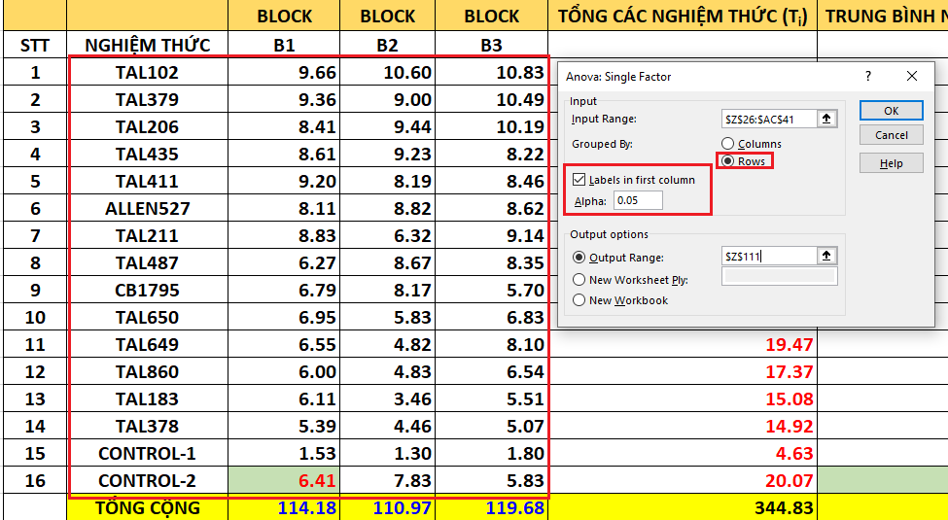
 |  |  |  |  |  |  |  |  |  |  |  |  |  |  |  |  |  |  |  |  |  |  |  |  |  |  |  |  |  |  |  |  |  |  |  |  |  |  |  |  |  |  |  |  |  |  |  |  |  |  | 4.200 | 0.0007986 | 0.9995950 | 0.0004050387656 | 1.00039351475022 |  |  |  | 0.790 | 0.6722693 | 0.899960
 |  |  |  |  |  |  |  |  |  |  |  |  |  |  | Anova: Single Factor |  |  |  |  |  |  |  |  |  |  |  |  |  |  |  |  |  |  |  |  |  |  |  |  |  |  |  |  |  |  |  |  |  |  |  | 4.400 | 0.0005289 | 0.9997258 | 0.0002742312321 | 1.00025468833620 |  |  |  | 0.780 | 0.6833070 | 0.911836
 |  |  |  |  |  |  |  |  |  |  |  |  |  |  |  |  |  |  |  |  |  |  |  |  |  |  |  |  |  | LSD ở alpha 0.05 | 1.6094318537 |  | ĐƠN VỊ LÀ g ==> Đây là sinh khối khô của đậu nành mà giữa hai nghiệm thức muốn khác biệt phải hơn/kém nhau đơn vị này |  |  |  |  |  |  |  |  |  |  |  |  |  |  |  |  |  | 4.600 | 0.0003533 | 0.9998128 | 0.0001872446006 | 1.00016608824290 |  |  |  | 0.770 | 0.6942090 | 0.922528
F-DISTRIBUTION VẼ TỪ P-VALUE
 |  |  |  |  |  |  |  |  |  |  |  |  |  |  | SUMMARY |  |  |  |  |  |  |  |  |  |  |  |  |  |  |  |  |  |  |  |  |  |  |  |  |  |  |  |  |  |  |  |  |  |  |  | 4.800 | 0.0002380 | 0.9998711 | 0.0001289067129 | 1.00010911367536 |  |  |  | 0.760 | 0.7049919 | 0.932093
 |  |  |  |  |  |  |  |  |  |  |  |  |  |  | Groups | Count | Sum | Average | Variance |  |  |  |  |  |  |  |  |  |  |  |  |  |  |  |  |  |  |  |  |  |  |  |  |  |  |  |  |  |  |  | 5.000 | 0.0001617 | 0.9999105 | 0.0000894565773 | 1.00007220089364 |  |  |  | 0.750 | 0.7156708 | 0.940585
 |  |  |  |  |  |  |  |  |  |  |  |  |  |  | TAL102 | 3 | 31.09 | 10.363333333 | 0.38423333333 |  |  |  |  |  |  |  |  |  |  |  |  |  |  |  |  |  |  |  |  |  |  |  |  |  |  |  |  |  |  |  | 5.200 | 0.0001107 | 0.9999374 | 0.0000625624341 | 1.00004810942773 |  |  |  | 0.740 | 0.7262596 | 0.948051
 |  |  |  |  |  |  |  |  |  |  |  |  |  |  | TAL379 | 3 | 28.85 | 9.6166666667 | 0.60443333333 |  |  |  |  |  |  |  |  |  |  |  |  |  |  |  |  |  |  |  |  |  |  |  |  |  |  |  |  |  |  |  | 5.400 | 0.0000764 | 0.9999559 | 0.0000440831893 | 1.00003227267499 |  |  |  | 0.730 | 0.7367708 | 0.954537
 |  |  |  |  |  |  |  |  |  |  |  |  |  |  | TAL206 | 3 | 28.04 | 9.3466666667 | 0.79863333333 |  |  |  |  |  |  |  |  |  |  |  |  |  |  |  |  |  |  |  |  |  |  |  |  |  |  |  |  |  |  |  | 5.600 | 0.0000531 | 0.9999687 | 0.0000312884760 | 1.00002178933471 |  |  |  | 0.720 | 0.7472159 | 0.960082
 |  |  |  |  |  |  |  |  |  |  |  |  |  |  | TAL435 | 3 | 26.06 | 8.6866666667 | 0.25943333333 |  |  |  |  |  |  |  |  |  |  |  |  |  |  |  |  |  |  |  |  |  |  |  |  |  |  |  |  |  |  |  | 5.800 | 0.0000372 | 0.9999776 | 0.0000223636903 | 1.00001480267143 |  |  |  | 0.710 | 0.7576058 | 0.964726
 |  |  |  |  |  |  |  |  |  |  |  |  |  |  | TAL411 | 3 | 25.85 | 8.6166666667 | 0.27343333333 |  |  |  |  |  |  |  |  |  |  |  |  |  |  |  |  |  |  |  |  |  |  |  |  |  |  |  |  |  |  |  | 6.000 | 0.0000262 | 0.9999839 | 0.0000160934103 | 1.00001011586860 |  |  |  | 0.700 | 0.7679504 | 0.968502
 |  |  |  |  |  |  |  |  |  |  |  |  |  |  | ALLEN527 | 3 | 25.55 | 8.5166666667 | 0.13403333333 |  |  |  |  |  |  |  |  |  |  |  |  |  |  |  |  |  |  |  |  |  |  |  |  |  |  |  |  |  |  |  | 6.200 | 0.0000186 | 0.9999883 | 0.0000116573247 | 1.00000695201462 |  |  |  | 0.690 | 0.7782593 | 0.971443
 |  |  |  |  |  |  |  |  |  |  |  |  |  |  | TAL211 | 3 | 24.29 | 8.0966666667 | 2.3914333333 |  |  |  |  |  |  |  |  |  |  |  |  |  |  |  |  |  |  |  |  |  |  |  |  |  |  |  |  |  |  |  | 6.400 | 0.0000133 | 0.9999915 | 0.0000084976648 | 1.00000480328169 |  |  |  | 0.680 | 0.7885413 | 0.973579
 |  |  |  |  |  |  |  |  |  |  |  |  |  |  | TAL487 | 3 | 23.29 | 7.7633333333 | 1.6981333333 |  |  |  |  |  |  |  |  |  |  |  |  |  |  |  |  |  |  |  |  |  |  |  |  |  |  |  |  |  |  |  | 6.600 | 0.0000096 | 0.9999938 | 0.0000062324260 | 1.00000333548400 |  |  |  | 0.670 | 0.7988048 | 0.974939
 |  |  |  |  |  |  |  |  |  |  |  |  |  |  | CB1795 | 3 | 20.66 | 6.8866666667 | 1.5322333333 |  |  |  |  |  |  |  |  |  |  |  |  |  |  |  |  |  |  |  |  |  |  |  |  |  |  |  |  |  |  |  | 6.800 | 0.0000069 | 0.9999954 | 0.0000045981356 | 1.00000232725800 |  |  |  | 0.660 | 0.8090580 | 0.975548
 |  |  |  |  |  |  |  |  |  |  |  |  |  |  | TAL650 | 3 | 19.61 | 6.5366666667 | 0.37813333333 |  |  |  |  |  |  |  |  |  |  |  |  |  |  |  |  |  |  |  |  |  |  |  |  |  |  |  |  |  |  |  | 7.000 | 0.0000050 | 0.9999966 | 0.0000034118285 | 1.00000163103772 |  |  |  | 0.650 | 0.8193086 | 0.975431
 |  |  |  |  |  |  |  |  |  |  |  |  |  |  | TAL649 | 3 | 19.47 | 6.49 | 2.6923 |  |  |  |  |  |  |  |  |  |  |  |  |  |  |  |  |  |  |  |  |  |  |  |  |  |  |  |  |  |  |  | 7.200 | 0.0000037 | 0.9999975 | 0.0000025456015 | 1.00000114784454 |  |  |  | 0.640 | 0.8295642 | 0.974612
 |  |  |  |  |  |  |  |  |  |  |  |  |  |  | TAL860 | 3 | 17.37 | 5.79 | 0.7641 |  |  |  |  |  |  |  |  |  |  |  |  |  |  |  |  |  |  |  |  |  |  |  |  |  |  |  |  |  |  |  | 7.400 | 0.0000027 | 0.9999981 | 0.0000019094655 | 1.00000081089293 |  |  |  | 0.630 | 0.8398320 | 0.973112
 |  |  |  |  |  |  |  |  |  |  |  |  |  |  | TAL183 | 3 | 15.08 | 5.0266666667 | 1.9308333333 |  |  |  |  |  |  |  |  |  |  |  |  |  |  |  |  |  |  |  |  |  |  |  |  |  |  |  |  |  |  |  | 7.600 | 0.0000020 | 0.9999986 | 0.0000014397097 | 1.00000057485979 |  |  |  | 0.620 | 0.8501192 | 0.970951
 |  |  |  |  |  |  |  |  |  |  |  |  |  |  | TAL378 | 3 | 14.92 | 4.9733333333 | 0.22323333333 |  |  |  |  |  |  |  |  |  |  |  |  |  |  |  |  |  |  |  |  |  |  |  |  |  |  |  |  |  |  |  | 7.800 | 0.0000015 | 0.9999989 | 0.0000010909543 | 1.00000040881639 |  |  |  | 0.610 | 0.8604327 | 0.968150
 |  |  |  |  |  |  |  |  |  |  |  |  |  |  | CONTROL-1 | 3 | 4.63 | 1.5433333333 | 0.062633333333 |  |  |  |  |  |  |  |  |  |  |  |  |  |  |  |  |  |  |  |  |  |  |  |  |  |  |  |  |  |  |  | 8.000 | 0.0000011 | 0.9999992 | 0.0000008306852 | 1.00000029154398 |  |  |  | 0.600 | 0.8707794 | 0.964725
 |  |  |  |  |  |  |  |  |  |  |  |  |  |  | CONTROL-2 | 3 | 20.07 | 6.69 | 1.0588 |  |  |  |  |  |  |  |  |  |  |  |  |  |  |  |  |  |  |  |  |  |  |  |  |  |  |  |  |  |  |  | 8.200 | 0.0000008 | 0.9999994 | 0.0000006354735 | 1.00000020841066 |  |  |  | 0.590 | 0.8811663 | 0.960695
 |  |  |  |  |  |  |  |  |  |  |  |  |  |  |  |  |  |  |  |  |  |  |  |  |  |  |  |  |  |  |  |  |  |  |  |  |  |  |  |  |  |  |  |  |  |  |  |  |  |  | 8.400 | 0.0000006 | 0.9999995 | 0.0000004883430 | 1.00000014927692 |  |  |  | 0.580 | 0.8916000 | 0.956075
 |  |  |  |  |  |  |  |  |  |  |  |  |  |  |  |  |  |  |  |  |  |  |  |  |  |  |  |  |  |  |  |  |  |  |  |  |  |  |  |  |  |  |  |  |  |  |  |  |  |  | 8.600 | 0.0000005 | 0.9999996 | 0.0000003769271 | 1.00000010708321 |  |  |  | 0.570 | 0.9020874 | 0.950882
 |  |  |  |  |  |  |  |  |  |  |  |  |  |  | ANOVA |  |  |  | ĐÂY LÀ F TÍNH HAY F0 | P-VALUE CỦA F TÍNH | ĐÂY LÀ F CRITICAL HAY F BẢNG Ở GIÁ TRỊ P-VALUE 0.05 TƯƠNG ỨNG |  |  |  |  |  |  |  |  |  |  |  |  |  |  |  |  |  |  |  |  |  |  |  |  |  |  |  |  |  | 8.800 | 0.0000004 | 0.9999997 | 0.0000002921699 | 1.00000007689226 |  |  |  | 0.560 | 0.9126354 | 0.945130
 |  |  |  |  |  |  |  |  |  |  |  |  |  |  | Source of Variation | SS | df | MS | F | P-value | F crit |  |  |  |  |  |  |  |  |  |  |  |  |  |  |  |  |  |  |  |  |  |  |  |  |  |  |  |  |  | 9.000 | 0.0000003 | 0.9999998 | 0.0000002274064 | 1.00000005523617 |  |  |  | 0.550 | 0.9232508 | 0.938832
 |  |  |  |  |  |  |  |  |  |  |  |  |  |  | Between Groups | 217.47868125 | 15 | 14.49857875 | 15.275698065 | 1.5980790689E-10 | 1.9919895052 | TƯƠNG ỨNG P-VALUE 0.05 |  |  |  |  |  |  |  |  |  |  |  |  |  |  |  |  |  |  |  |  |  |  |  |  |  |  |  |  | 9.200 | 0.0000002 | 0.9999998 | 0.0000001777070 | 1.00000003966920 |  |  |  | 0.540 | 0.9339408 | 0.932003
 |  |  |  |  |  |  |  |  |  |  |  |  |  |  | Within Groups | 30.372066667 | 32 | 0.94912708333 |  |  |  |  |  |  |  |  |  |  |  |  |  |  |  |  |  |  |  |  |  |  |  |  |  |  |  |  |  |  |  |  | 9.400 | 0.0000002 | 0.9999999 | 0.0000001394085 | 1.00000002845977 |  |  |  | 0.530 | 0.9447124 | 0.924654
 |  |  |  |  |  |  |  |  |  |  |  |  |  |  |  |  |  |  |  |  |  |  |  |  |  |  |  |  |  |  |  |  |  |  |  |  |  |  |  |  |  |  |  |  |  |  |  |  |  |  |  |  |  |  |  |  |  |  | 0.520 | 0.9555730 | 0.916798
 |  |  |  |  |  |  |  |  |  |  |  |  |  |  | Total | 247.85074792 | 47 |  |  |  |  |  |  |  |  |  |  |  |  |  |  |  |  |  |  |  |  |  |  |  |  |  |  |  |  |  |  |  |  |  |  |  |  |  |  |  |  |  | 0.510 | 0.9665300 | 0.908447
 |  |  |  |  |  |  |  |  |  |  |  |  |  |  |  |  |  |  |  |  |  |  |  |  |  |  |  |  |  |  |  |  |  |  |  |  |  |  |  |  |  |  |  |  |  |  |  |  |  |  |  |  |  |  |  |  |  |  | 0.500 | 0.9775912 | 0.899611
 |  |  |  |  |  |  |  |  |  |  |  |  |  |  |  |  |  |  |  |  |  |  |  |  |  |  |  |  |  |  |  |  |  |  |  |  |  |  |  |  |  |  |  |  |  |  |  |  |  |  |  |  |  |  |  |  |  |  | 0.490 | 0.9887645 | 0.890302
CÁCH TIẾP CẬN CỦA BẢNG ANOVA NÀY CHO RA CON SỐ P-VALUE CỦA F TÍNH ĐỂ TỪ ĐÓ TỰ NGƯỜI DÙNG SO SÁNH COI NHỎ HƠN P-VALUE 0.05 (ĐÃ CHỌN LÚC ĐẦU) HAY KHÔNG ĐỂ BIẾT LÀ CÁC NHÓM/NGHIỆM THỨC NÀY KHÁC BIỆT CÓ Ý NGHĨA THỐNG KÊ KHÔNG.
Ở ĐÂY P-VALUE CỦA F TÍNH NHỎ HƠN 0.001 NÊN KÝ HIỆU *** LÀ KHÁC BIỆT RẤT CÓ Ý NGHĨA THỐNG KÊ.
GIÁ TRỊ TRUNG BÌNH CỦA CÁC NGHIỆM THỨC
 |  |  |  |  |  |  |  |  |  |  |  |  |  |  |  |  |  |  |  |  |  |  |  |  |  |  |  |  |  |  |  |  |  |  |  |  |  |  |  |  |  |  |  |  |  |  |  |  |  |  |  |  |  |  |  |  |  |  | 0.480 | 1.0000583 | 0.880528
CÁCH TIẾP CẬN CỦA BẢNG ANOVA NÀY LÀ TÍNH LUÔN CẢ SỰ KHÁC BIỆT TRONG NỘI BỘ CÁC GROUP (HAY LÀ CÁC NGHIỆM THỨC), NÊN MỚI CÓ THÔNG SỐ WITHIN GROUPS
 |  |  |  |  |  |  |  |  |  |  |  |  |  |  |  |  |  |  |  |  |  |  |  |  |  |  |  |  |  |  |  |  |  |  |  |  |  |  |  |  |  |  |  |  |  |  |  |  |  |  |  |  |  |  |  |  |  |  | 0.470 | 1.0114811 | 0.870300
 |  |  |  |  |  |  |  |  |  |  |  |  |  |  |  |  |  |  |  |  |  |  |  |  |  |  |  |  |  |  |  |  |  |  |  |  |  |  |  |  |  |  |  |  |  |  |  |  |  |  |  |  |  |  |  |  |  |  | 0.460 | 1.0230419 | 0.859627
 |  |  |  |  |  |  |  |  |  |  |  |  |  |  |  |  |  |  |  |  |  |  |  |  |  |  |  |  |  |  |  |  |  |  |  |  |  |  |  |  |  |  |  |  |  |  |  |  |  |  |  |  |  |  |  |  |  |  | 0.450 | 1.0347502 | 0.848518
 |  |  |  |  |  |  |  |  |  |  |  |  |  |  |  |  |  |  |  |  |  |  |  |  |  |  |  |  |  |  |  |  |  |  |  |  |  |  |  |  |  |  |  |  |  |  |  |  |  |  |  |  |  |  |  |  |  |  | 0.440 | 1.0466158 | 0.836982
 |  |  |  |  |  |  |  |  |  |  |  |  |  |  |  |  |  |  |  |  |  |  |  |  |  |  |  |  |  |  |  |  |  |  |  |  |  |  |  |  |  |  |  |  |  |  |  |  |  |  |  |  |  |  |  |  |  |  | 0.430 | 1.0586492 | 0.825026
 |  |  |  |  |  |  |  |  |  |  |  |  |  |  |  |  |  |  |  |  |  |  |  |  |  |  |  |  |  |  |  |  |  |  |  |  |  |  |  |  |  |  |  |  |  |  |  |  |  |  |  |  |  |  |  |  |  |  | 0.420 | 1.0708612 | 0.812659
 |  |  |  |  |  |  |  |  |  |  |  |  |  |  |  |  |  |  |  |  |  |  |  |  |  |  |  |  |  |  |  |  |  |  |  |  |  |  |  |  |  |  |  |  |  |  |  |  |  |  |  |  |  |  |  |  |  |  | 0.410 | 1.0832637 | 0.799887
 |  |  |  |  |  |  |  |  |  |  |  |  |  |  |  |  |  |  |  |  |  |  |  |  |  |  |  |  |  |  |  |  |  |  |  |  |  |  |  |  |  |  |  |  |  |  |  |  |  |  |  |  |  |  |  |  |  |  | 0.400 | 1.0958690 | 0.786719
 |  |  |  |  |  |  |  |  |  |  |  |  |  |  |  |  |  |  |  |  |  |  |  |  |  |  |  |  |  |  |  |  |  |  |  |  |  |  |  |  |  |  |  |  |  |  |  |  |  |  |  |  |  |  |  |  |  |  | 0.390 | 1.1086903 | 0.773162
 |  |  |  |  |  |  |  |  |  |  |  |  |  |  |  |  |  |  |  |  |  |  |  |  |  |  |  |  |  |  |  |  |  |  |  |  |  |  |  |  |  |  |  |  |  |  |  |  |  |  |  |  |  |  |  |  |  |  | 0.380 | 1.1217417 | 0.759222
 |  |  |  |  |  |  |  |  |  |  |  |  |  |  |  |  |  |  |  |  |  |  |  |  |  |  |  |  |  |  |  |  |  |  |  |  |  |  |  |  |  |  |  |  |  |  |  |  |  |  |  |  |  |  |  |  |  |  | 0.370 | 1.1350383 | 0.744905
 | MEAN BLOCK 1 | 7.14 | 7.14 | 7.14 | 7.14 | 7.14 | 7.14 | 7.14 | 7.14 | 7.14 | 7.14 | 7.14 | 7.14 | 7.14 | 7.14 | 7.14 | 7.14 |  |  |  |  |  |  |  |  |  |  |  |  |  |  |  |  |  |  |  |  |  |  |  |  |  |  |  |  |  |  |  |  |  |  |  |  |  |  |  |  |  | 0.360 | 1.1485964 | 0.730218
 |  |  |  |  |  |  |  |  |  |  |  |  |  |  |  |  |  |  |  |  |  |  |  |  |  |  |  |  |  |  |  |  |  |  |  |  |  |  |  |  |  |  |  |  |  |  |  |  |  |  |  |  |  |  |  |  |  |  | 0.350 | 1.1624334 | 0.715168
 |  |  |  |  |  |  |  |  |  |  |  |  |  |  |  |  |  |  |  |  |  |  |  |  |  |  |  |  |  |  |  |  |  |  |  |  |  |  |  |  |  |  |  |  |  |  |  |  |  |  |  |  |  |  |  |  |  |  | 0.340 | 1.1765684 | 0.699759
 |  |  |  |  |  |  |  |  |  |  |  |  |  |  |  |  |  |  |  |  |  |  |  |  |  |  |  |  |  |  |  |  |  |  |  |  |  |  |  |  |  |  |  |  |  |  |  |  |  |  |  |  |  |  |  |  |  |  | 0.330 | 1.1910218 | 0.683998
 |  | TAL102 | TAL379 | TAL206 | TAL435 | TAL411 | ALLEN527 | TAL211 | TAL487 | CB1795 | TAL650 | TAL649 | TAL860 | TAL183 | TAL378 | CONTROL-1 | CONTROL-2 | mean |  |  |  |  |  |  |  |  |  |  |  |  |  |  |  |  |  |  |  |  |  |  |  |  |  |  |  |  |  |  |  |  |  |  |  |  |  |  |  |  | 0.320 | 1.2058160 | 0.667890
 | BLOCK 1 | 9.66 | 9.36 | 8.41 | 8.61 | 9.2 | 8.11 | 8.83 | 6.27 | 6.79 | 6.95 | 6.55 | 6 | 6.11 | 5.39 | 1.53 | 6.41 | 7.14 |  |  |  |  |  |  |  |  |  |  |  |  |  |  |  |  |  |  |  |  |  |  |  |  |  |  |  |  |  |  |  |  |  |  |  |  |  |  |  |  | 0.310 | 1.2209754 | 0.651441
 | BLOCK 2 | 10.6 | 9 | 9.44 | 9.23 | 8.19 | 8.82 | 6.32 | 8.67 | 8.17 | 5.83 | 4.82 | 4.83 | 3.46 | 4.46 | 1.3 | 7.83 | 6.94 |  |  |  |  |  |  |  |  |  |  |  |  |  |  |  |  |  |  |  |  |  |  |  |  |  |  |  |  |  |  |  |  |  |  |  |  |  |  |  |  | 0.300 | 1.2365265 | 0.634655
 | BLOCK 3 | 10.83 | 10.49 | 10.19 | 8.22 | 8.46 | 8.62 | 9.14 | 8.35 | 5.7 | 6.83 | 8.1 | 6.54 | 5.51 | 5.07 | 1.8 | 5.83 | 7.48 |  |  |  |  |  |  |  |  |  |  |  |  |  |  |  |  |  |  |  |  |  |  |  |  |  |  |  |  |  |  |  |  |  |  |  |  |  |  |  |  | 0.290 | 1.2524988 | 0.617538
 |  |  |  |  |  |  |  |  |  |  |  |  |  |  |  |  |  |  |  |  |  |  |  |  |  |  |  |  |  |  |  |  |  |  |  |  |  |  |  |  |  |  |  |  |  |  |  |  |  |  |  |  |  |  |  |  |  |  | 0.280 | 1.2689245 | 0.600094
 |  |  |  |  |  |  |  |  |  |  |  |  |  |  |  |  |  |  |  |  |  |  |  |  |  |  |  |  |  |  |  |  |  |  |  |  |  |  |  |  |  |  |  |  |  |  |  |  |  |  |  |  |  |  |  |  |  |  | 0.270 | 1.2858395 | 0.582328
 |  |  |  |  |  |  |  |  |  |  |  |  |  |  |  |  |  |  |  |  |  |  |  |  |  |  |  |  |  |  |  |  |  |  |  |  |  |  |  |  |  |  |  |  |  |  |  |  |  |  |  |  |  |  |  |  |  |  | 0.260 | 1.3032834 | 0.564245
 |  |  |  |  |  |  |  |  |  |  |  |  |  |  |  |  |  |  |  |  |  |  |  |  |  |  |  |  |  |  |  |  |  |  |  |  |  |  |  |  |  |  |  |  |  |  |  |  |  |  |  |  |  |  |  |  |  |  | 0.250 | 1.3213007 | 0.545850
TUY NHIÊN, THÍ NGHIỆM ANOVA RCBD 1 YẾU TỐ THÌ KHI SỬ DỤNG EXCEL SẼ DÙNG Anova: Two-Factor Without Replication VỚI CÁCH SẮP XẾP DỮ LIỆU THEO FORMAT.
 |  | Anova: Two-Factor Without Replication |  |  |  |  | NẾU COI ĐÂY LÀ SỐ LIỆU CỦA MẪU ĐẠI DIỆN |  |  |  |  |  |  | NẾU COI ĐÂY LÀ SỐ LIỆU CỦA TỔNG THỂ |  |  |  |  |  |  |  |  |  |  |  |  |  |  |  |  |  |  |  |  |  |  |  |  |  |  |  |  |  |  |  |  |  |  |  |  |  |  |  |  |  |  |  |  | 0.240 | 1.3399411 | 0.527146
 |  |  |  |  |  |  |  |  |  |  |  |  |  |  |  |  |  |  |  |  |  |  |  |  |  |  |  |  |  |  |  |  |  |  |  |  |  |  |  |  |  |  |  |  |  |  |  |  |  |  |  |  |  |  |  |  |  |  | 0.230 | 1.3592607 | 0.508137
 |  | SUMMARY | Count | Sum | Average | Variance |  | PHƯƠNG SAI TÍNH CHO SAMPLE |  |  |  |  |  | PHƯƠNG SAI TÍNH CHO POPULATION |  |  |  |  |  |  |  |  |  |  |  |  |  |  |  |  |  |  |  |  |  |  |  |  |  |  |  |  |  |  |  |  |  |  |  |  |  |  |  |  |  |  |  |  | 0.220 | 1.3793231 | 0.488829
 |  | BLOCK 1 | 16 | 114.18 | 7.13625000 | 4.11897167 |  | 4.1189716667 |  |  |  |  |  | 3.8615359375 |  |  |  |  |  |  |  |  |  |  |  |  |  |  |  |  |  |  |  |  |  |  |  |  |  |  |  |  |  |  |  |  |  |  |  |  |  |  |  |  |  |  |  |  | 0.210 | 1.4002006 | 0.469225
 |  | BLOCK 2 | 16 | 110.97 | 6.93562500 | 6.67741292 |  | SỬ DỤNG HÀM VAR.S CHO MẪU |  |  |  |  |  | SỬ DỤNG HÀM VAR.P CHO TỔNG THỂ |  |  |  |  |  |  |  |  |  |  |  |  |  |  |  |  |  |  |  |  |  |  |  |  |  |  |  |  |  |  |  |  |  |  |  |  |  |  |  |  |  |  |  |  | 0.200 | 1.4219762 | 0.449329
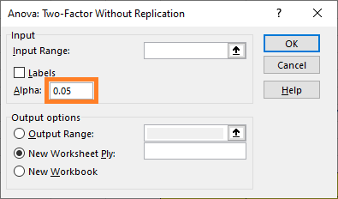
 |  | BLOCK 3 | 16 | 119.68 | 7.48000000 | 5.56530667 |  |  |  |  |  |  |  |  |  |  |  |  |  |  |  |  |  |  | NGHIỆM THỨC | SINH KHỐI KHÔ ĐẬU NÀNH (g) |  |  |  | 1 | 2 | 3 | 4 | 5 | 6 | 7 | 8 | 9 | 10 | 11 | 12 | 13 | 14 | Multiple comparisons | 1 | 2 | 3 | 4 | 5 | 6 | 7 | 8 | 9 | 10 | 11 | 12 | 13 | 14 | 0.190 | 1.4447457 | 0.429146
Ý TƯỞNG PHÂN HẠNG THỦ CÔNG LÀ NHƯ VẬY.
TUY NHIÊN CÓ MỘT SỐ SAI SÓT NHỎ TRONG VIỆC CHIA PHÂN HẠNG (DO KHÁ DỄ NHẦM)
NÊN KẾT QUẢ CHIA PHÂN HẠNG KHI DÙNG PHẦN MỀM SẼ CHÍNH XÁC HƠN.
TÌM F-CRITICAL = 2.0148037 NẾU P-VALUE LÀ 0.05.
TỪ PHÍA BÊN PHẢI (RIGHT-TAIL) THÌ DIỆN TÍCH BÊN DƯỚI LÀ 5% (ALPHA = 0.05 HAY P-VALUE = 0.05)
 |  |  |  |  |  |  |  | NẾU TÍNH THỦ CÔNG THÌ |  |  |  |  |  |  |  |  |  |  |  |  |  |  |  |  | TAL102 | 10.363 |  |  | 0.747 | NOT |  |  |  |  |  |  |  |  |  |  |  |  |  | a | a |  |  |  |  |  |  |  |  |  |  |  |  |  | 0.180 | 1.4686204 | 0.408678
 |  | TAL102 | 3 | 31.09 | 10.36333333 | 0.38423333 |  | SỬ DỤNG HÀM =SUMX2MY2 ĐỂ TÍNH PHẦN TỬ SỐ RỒI CHIA CHO (n-1) |  |  |  |  |  |  |  |  |  |  |  |  |  |  |  |  | TAL379 | 9.617 |  |  | 1.017 | NOT | NOT |  |  |  |  |  |  |  |  |  |  |  |  | ab | a | b |  |  |  |  |  |  |  |  |  |  |  |  | 0.170 | 1.4937311 | 0.387931
 |  | TAL379 | 3 | 28.85 | 9.61666667 | 0.60443333 |  |  |  |  |  |  |  |  |  |  |  |  |  |  |  |  |  |  | TAL206 | 9.347 |  |  | 1.677 | OK | NOT | NOT |  |  |  |  |  |  |  |  |  |  |  | bc | b | b | c |  |  |  |  |  |  |  |  |  |  |  | 0.160 | 1.5202321 | 0.366908
SẮP XẾP DỮ LIỆU TỪ LỚN ĐẾN BÉ ĐỂ THUẬN TIỆN PHÂN HẠNG LSD
 |  | TAL206 | 3 | 28.04 | 9.34666667 | 0.79863333 |  |  |  |  |  |  |  |  |  |  |  |  |  |  |  |  |  |  | TAL435 | 8.687 |  |  | 1.747 | OK | NOT | NOT | NOT |  |  |  |  |  |  |  |  |  |  | bc |  | b | c | c |  |  |  |  |  |  |  |  |  |  | 0.150 | 1.5483080 | 0.345613
 |  | TAL435 | 3 | 26.06 | 8.68666667 | 0.25943333 |  |  |  |  |  |  |  |  |  |  |  |  |  |  |  |  |  |  | TAL411 | 8.617 |  |  | 1.847 | OK | NOT | NOT | NOT | NOT |  |  |  |  |  |  |  |  |  | bc |  | b | c | c | c |  |  |  |  |  |  |  |  |  | 0.140 | 1.5781821 | 0.324051
 |  | TAL411 | 3 | 25.85 | 8.61666667 | 0.27343333 |  |  |  |  |  |  |  |  |  |  |  |  |  |  |  |  |  |  | ALLEN527 | 8.517 |  |  | 2.267 | OK | NOT | NOT | NOT | NOT | NOT |  |  |  |  |  |  |  |  | bc |  | b | c | c | c | c |  |  |  |  |  |  |  |  | 0.130 | 1.6101276 | 0.302225
 |  | ALLEN527 | 3 | 25.55 | 8.51666667 | 0.13403333 |  |  |  |  |  |  |  |  |  |  |  |  |  |  |  |  |  |  | TAL211 | 8.097 |  |  | 2.600 | OK | OK | NOT | NOT | NOT | NOT | NOT |  |  |  |  |  |  |  | cd |  | c | c | c | c | c | d |  |  |  |  |  |  |  | 0.120 | 1.6444842 | 0.280142
 |  | TAL211 | 3 | 24.29 | 8.09666667 | 2.39143333 |  |  |  |  |  |  |  |  |  |  |  |  |  |  |  |  |  |  | TAL487 | 7.763 |  |  | 3.477 | OK | OK | OK | OK | OK | OK | NOT | NOT |  |  |  |  |  |  | d |  |  | d | d | d | d | d | d |  |  |  |  |  |  | 0.110 | 1.6816811 | 0.257805
 |  | TAL487 | 3 | 23.29 | 7.76333333 | 1.69813333 |  |  |  |  |  |  |  |  |  |  |  |  |  |  |  |  |  |  | CB1795 | 6.887 |  |  | 3.673 | OK | OK | OK | OK | OK | OK | NOT | NOT | NOT |  |  |  |  |  | de |  |  |  |  |  |  | d | d | e |  |  |  |  |  | 0.100 | 1.7222719 | 0.235221
 |  | CB1795 | 3 | 20.66 | 6.88666667 | 1.53223333 |  |  |  |  |  |  |  |  |  |  |  |  |  |  |  |  |  |  | CONTROL-2 | 6.690 |  |  | 3.827 | OK | OK | OK | OK | OK | OK | NOT | NOT | NOT | NOT |  |  |  |  | de |  |  |  |  |  |  | d | d | e | e |  |  |  |  | 0.090 | 1.7669879 | 0.212395
 |  | TAL650 | 3 | 19.61 | 6.53666667 | 0.37813333 |  |  |  |  |  |  |  |  |  |  |  |  |  |  |  |  |  |  | TAL650 | 6.537 |  |  | 3.873 | OK | OK | OK | OK | OK | OK | NOT | NOT | NOT | NOT | NOT |  |  |  | def |  |  |  |  |  |  | d | d | e | e | f |  |  |  | 0.080 | 1.8168224 | 0.189336
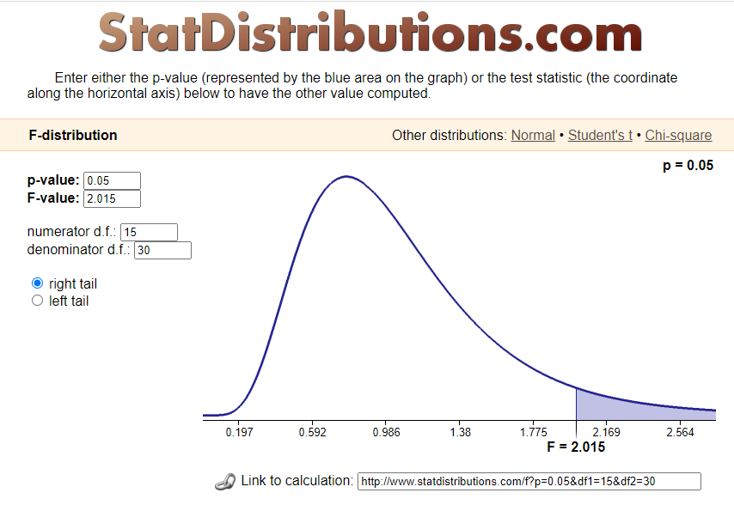
 |  | TAL649 | 3 | 19.47 | 6.49000000 | 2.69230000 |  |  |  |  |  |  |  |  |  |  |  |  |  |  |  |  |  |  | TAL649 | 6.490 |  |  | 4.573 | OK | OK | OK | OK | OK | OK | OK | OK | NOT | NOT | NOT | NOT |  |  | ef |  |  |  |  |  |  | e | e | e | e | f | f |  |  | 0.070 | 1.8731737 | 0.166053
TÌM F-CRITICAL NẾU P-VALUE LÀ 0.05
 |  | TAL860 | 3 | 17.37 | 5.79000000 | 0.76410000 |  |  |  |  |  |  |  |  |  |  |  |  |  |  |  |  |  |  | TAL860 | 5.790 |  |  | 5.337 | OK | OK | OK | OK | OK | OK | OK | OK | OK | OK | NOT | NOT | NOT |  | f |  |  |  |  |  |  |  |  | f | f | f | f | f |  | 0.060 | 1.9380986 | 0.142558
 |  | TAL183 | 3 | 15.08 | 5.02666667 | 1.93083333 |  |  |  |  |  |  |  |  |  |  |  |  |  |  |  |  |  |  | TAL183 | 5.027 |  |  | 5.390 | OK | OK | OK | OK | OK | OK | OK | OK | OK | OK | NOT | NOT | NOT | NOT | f |  |  |  |  |  |  |  |  |  |  | f | f | f | f | 0.050 | 2.0148037 | 0.118867
 |  | TAL378 | 3 | 14.92 | 4.97333333 | 0.22323333 |  |  |  |  |  |  |  |  |  |  |  |  |  |  |  |  |  |  | TAL378 | 4.973 |  |  | 8.820 | OK | OK | OK | OK | OK | OK | OK | OK | OK | OK | OK | OK | OK | OK | g |  |  |  |  |  |  |  |  |  |  | g | g | g | g | 0.040 | 2.1086970 | 0.095005
 |  | CONTROL-1 | 3 | 4.63 | 1.54333333 | 0.06263333 |  |  |  |  |  |  |  |  |  |  |  |  |  |  |  |  |  |  | CONTROL-1 | 1.543 |  |  |  |  |  |  |  |  |  |  |  |  |  |  |  |  |  |  |  |  |  |  |  |  |  |  |  |  |  |  |  |  | 0.030 | 2.2300053 | 0.071009
SẮP XẾP CÁC NGHIỆM THỨC THEO THỨ TỰ TỪ CAO ĐẾN THẤP, CÒN GỌI LÀ DẠNG ĐỒ THỊ Pareto chart.
SO SÁNH ẢNH HƯỞNG CỦA CÁC CHỦNG VI KHUẨN RHIZOBIUM ĐẾN SINH KHỐI KHÔ ĐẬU NÀNH
 |  | CONTROL-2 | 3 | 20.07 | 6.69000000 | 1.05880000 |  |  |  |  |  |  |  |  |  |  |  |  |  |  |  |  |  |  |  |  |  |  |  |  |  |  |  |  |  |  |  |  |  |  |  |  |  |  |  |  |  |  |  |  |  |  |  |  |  |  |  |  | 0.020 | 2.4019656 | 0.046950
 |  |  |  |  |  |  |  |  |  |  |  |  |  |  |  |  |  |  |  |  |  |  |  |  |  |  |  |  |  |  |  |  |  |  |  |  |  |  |  |  |  |  |  |  |  |  |  |  |  |  |  |  |  |  |  |  |  |  | 0.010 | 2.7001803 | 0.022987
 |  |  |  |  |  |  |  |  |  |  |  |  |  |  |  |  |  |  |  |  |  |  |  |  |  |  |  |  |  |  |  |  |  |  |  |  |  |  |  |  |  |  |  |  |  |  |  |  |  |  |  |  |  |  |  |  |  |  | 0.0099 | 2.7045534 | 0.022749
 |  | ANOVA |  |  |  |  |  |  |  |  |  |  |  |  |  |  |  |  |  |  |  |  |  |  |  |  |  |  |  |  |  |  |  |  |  |  |  |  |  |  |  |  |  |  |  |  |  |  |  |  |  |  |  |  |  |  |  |  | 0.0098 | 2.7089724 | 0.022511
LSD ở alpha = 0.05
1.609
 |  | Source of Variation | SS | df | MS | F | P-value | F crit | at p = 0.05 |  |  |  |  |  |  |  |  |  |  |  |  |  |  |  |  |  |  |  |  |  |  |  |  |  |  |  |  |  |  |  |  |  |  |  |  |  |  |  |  |  |  |  |  |  |  |  |  |  | 0.0097 | 2.7134384 | 0.022273
 | BLOCKS | Rows | 2.42538 | 2 | 1.21269 | 1.3018 | 0.28697225662 | 3.315829501 |  |  |  |  |  |  |  |  |  |  |  |  |  |  |  |  |  |  |  |  |  |  |  |  |  |  |  |  |  |  |  |  |  |  |  |  |  |  |  |  |  |  |  |  |  |  |  |  |  |  | 0.0096 | 2.7179523 | 0.022035
 | TREATMENT | Columns | 217.4787 | 15 | 14.4986 | 15.5638 | 3.2837888087E-10 | 2.0148036913 |  |  |  |  |  |  |  |  |  |  |  |  |  |  |  |  |  |  |  |  |  |  |  |  |  |  |  |  |  |  |  |  |  |  |  |  |  |  |  |  |  |  |  |  |  |  |  |  |  |  | 0.0095 | 2.7225152 | 0.021797
 |  | Error | 27.9466875 | 30 | 0.93156 |  |  |  |  |  |  |  |  |  |  |  |  |  |  |  |  |  |  |  |  |  |  |  |  |  |  |  |  |  |  |  |  |  |  |  |  |  |  |  |  |  |  |  |  |  |  |  |  |  |  |  |  |  | 0.0094 | 2.7271281 | 0.021560
 |  |  |  |  |  |  |  |  |  |  |  |  |  |  |  |  |  |  |  |  |  |  |  |  |  |  |  |  |  |  |  |  |  |  |  |  |  |  |  |  |  |  |  |  |  |  |  |  |  |  |  |  |  |  |  |  |  |  | 0.0093 | 2.7317922 | 0.021322
 |  | Total | 247.8507479 | 47 |  |  |  |  |  |  |  |  |  |  |  |  |  |  |  |  |  |  |  |  |  |  |  |  |  |  |  |  |  |  |  |  |  |  |  |  |  |  |  |  |  |  |  |  |  |  |  |  |  |  |  |  |  |  | 0.0092 | 2.7365085 | 0.021085
 |  |  |  |  |  |  |  |  |  |  |  |  |  |  |  |  |  |  |  |  |  |  |  |  |  |  |  |  |  |  |  |  |  |  |  |  |  |  |  |  |  |  |  |  |  |  |  |  |  |  |  |  |  |  |  |  |  |  | 0.0091 | 2.7412782 | 0.020847
 |  |  |  |  |  |  |  |  |  |  |  |  |  |  |  |  |  |  |  |  |  |  |  |  |  |  |  |  |  |  |  |  |  |  |  |  |  |  |  |  |  |  |  |  |  |  |  |  |  |  |  |  |  |  |  |  |  |  | 0.0090 | 2.7461026 | 0.020610
 |  |  |  |  |  |  |  |  |  |  |  |  |  |  |  |  |  |  |  |  |  |  |  |  |  |  |  |  |  |  |  |  |  |  |  |  |  |  |  |  |  |  |  |  |  |  |  |  |  |  |  |  |  |  |  |  |  |  | 0.0089 | 2.7509828 | 0.020372
 |  |  |  |  |  |  |  |  |  |  |  |  |  |  |  |  |  |  |  |  |  |  |  |  |  |  |  |  |  |  |  |  |  |  |  |  |  |  |  |  |  |  |  |  |  |  |  |  |  |  |  |  |  |  |  |  |  |  | 0.0088 | 2.7559203 | 0.020135
 |  |  |  |  |  |  |  |  |  |  |  |  |  |  |  |  |  |  |  |  |  |  |  |  |  |  |  |  |  |  |  |  |  |  |  |  |  |  |  |  |  |  |  |  |  |  |  |  |  |  |  |  |  |  |  |  |  |  | 0.0087 | 2.7609162 | 0.019898
 |  |  |  |  |  |  |  |  |  |  |  |  |  |  |  |  |  |  |  |  |  |  |  |  |  |  |  |  |  |  |  |  |  |  |  |  |  |  |  |  |  |  |  |  |  |  |  |  |  |  |  |  |  |  |  |  |  |  | 0.0086 | 2.7659721 | 0.019661
 |  |  |  |  |  |  |  |  |  |  |  |  |  |  |  |  |  |  |  |  |  |  |  |  |  |  |  |  |  |  |  |  |  |  |  |  |  |  |  |  |  |  |  |  |  |  |  |  |  |  |  |  |  |  |  |  |  |  | 0.0085 | 2.7710893 | 0.019424
 |  |  |  |  |  |  |  |  |  |  |  |  |  |  |  |  |  |  |  |  |  |  |  |  |  |  |  |  |  |  |  |  |  |  |  |  |  |  |  |  |  |  |  |  |  |  |  |  |  |  |  |  |  |  |  |  |  |  | 0.0084 | 2.7762693 | 0.019187
 |  |  |  |  |  |  |  |  |  |  |  |  |  |  |  |  |  |  |  |  |  |  |  |  |  |  |  |  |  |  |  |  |  |  |  |  |  |  |  |  |  |  |  |  |  |  |  |  |  |  |  |  |  |  |  |  |  |  | 0.0083 | 2.7815137 | 0.018950
 |  |  |  |  |  |  |  |  |  |  |  |  |  |  |  |  |  |  |  |  |  |  |  |  |  |  |  |  |  |  |  |  |  |  |  |  |  |  |  |  |  |  |  |  |  |  |  |  |  |  |  |  |  |  |  |  |  |  | 0.0082 | 2.7868241 | 0.018713
 |  |  |  |  |  |  |  |  |  |  |  |  |  |  |  |  |  |  |  |  |  |  |  |  |  |  |  |  |  |  |  |  |  |  |  |  |  |  |  |  |  |  |  |  |  |  |  |  |  |  |  |  |  |  |  |  |  |  | 0.0081 | 2.7922021 | 0.018476
 |  |  |  |  |  |  |  |  |  |  |  |  |  |  |  |  |  |  |  |  |  |  |  |  |  |  |  |  |  |  |  |  |  |  |  |  |  |  |  |  |  |  |  |  |  |  |  |  |  |  |  |  |  |  |  |  |  |  | 0.0080 | 2.7976495 | 0.018239
 |  |  |  |  |  |  |  |  |  |  |  |  |  |  |  |  |  |  |  |  |  |  |  |  |  |  |  |  |  |  |  |  |  |  |  |  |  |  |  |  |  |  |  |  |  |  |  |  |  |  |  |  |  |  |  |  |  |  | 0.0079 | 2.8031680 | 0.018003
 |  |  |  |  |  |  |  |  |  |  |  |  |  |  |  |  |  |  |  |  |  |  |  |  |  |  |  |  |  |  |  |  |  |  |  |  |  |  |  |  |  |  |  |  |  |  |  |  |  |  |  |  |  |  |  |  |  |  | 0.0078 | 2.8087595 | 0.017766
 |  |  |  |  |  |  |  |  |  |  |  |  |  |  |  |  |  |  |  |  |  |  |  |  |  |  |  |  |  |  |  |  |  |  |  |  |  |  |  |  |  |  |  |  |  |  |  |  |  |  |  |  |  |  |  |  |  |  | 0.0077 | 2.8144259 | 0.017530
 |  |  |  |  |  |  |  |  |  |  |  |  |  |  |  |  |  |  |  |  |  |  |  |  |  |  |  |  |  |  |  |  |  |  |  |  |  |  |  |  |  |  |  |  |  |  |  |  |  |  |  |  |  |  |  |  |  |  | 0.0076 | 2.8201692 | 0.017294
 |  |  |  |  |  |  |  |  |  |  |  |  |  |  |  |  |  |  |  |  |  |  |  |  |  |  |  |  |  |  |  |  |  |  |  |  |  |  |  |  |  |  |  |  |  |  |  |  |  |  |  |  |  |  |  |  |  |  | 0.0075 | 2.8259916 | 0.017057
 |  |  |  |  |  |  |  |  |  |  |  |  |  |  |  |  |  |  |  |  |  |  |  |  |  |  |  |  |  |  |  |  |  |  |  |  |  |  |  |  |  |  |  |  |  |  |  |  |  |  |  |  |  |  |  |  |  |  | 0.0074 | 2.8318952 | 0.016821
 |  |  |  |  |  |  |  |  |  |  |  |  |  |  |  |  |  |  |  |  |  |  |  |  |  |  |  |  |  |  |  |  |  |  |  |  |  |  |  |  |  |  |  |  |  |  |  |  |  |  |  |  |  |  |  |  |  |  | 0.0073 | 2.8378822 | 0.016585
 |  |  |  |  |  |  |  |  |  |  |  |  |  |  |  |  |  |  |  |  |  |  |  |  |  |  |  |  |  |  |  |  |  |  |  |  |  |  |  |  |  |  |  |  |  |  |  |  |  |  |  |  |  |  |  |  |  |  | 0.0072 | 2.8439550 | 0.016349
 |  |  |  |  |  |  |  |  |  |  |  |  |  |  |  |  |  |  |  |  |  |  |  |  |  |  |  |  |  |  |  |  |  |  |  |  |  |  |  |  |  |  |  |  |  |  |  |  |  |  |  |  |  |  |  |  |  |  | 0.0071 | 2.8501162 | 0.016113
 |  |  |  |  |  |  |  |  |  |  |  |  |  |  |  |  |  |  |  |  |  |  |  |  |  |  |  |  |  |  |  |  |  |  |  |  |  |  |  |  |  |  |  |  |  |  |  |  |  |  |  |  |  |  |  |  |  |  | 0.0070 | 2.8563682 | 0.015877
 |  |  |  |  |  |  |  |  |  |  |  |  |  |  |  |  |  |  |  |  |  |  |  |  |  |  |  |  |  |  |  |  |  |  |  |  |  |  |  |  |  |  |  |  |  |  |  |  |  |  |  |  |  |  |  |  |  |  | 0.0069 | 2.8627137 | 0.015642
 |  |  |  |  |  |  |  |  |  |  |  |  |  |  |  |  |  |  |  |  |  |  |  |  |  |  |  |  |  |  |  |  |  | CÁCH PHÂN HẠNG |  |  |  |  |  |  |  |  |  |  |  |  |  |  |  |  |  |  |  |  |  |  |  |  | 0.0068 | 2.8691555 | 0.015406
 |  |  |  |  |  |  |  |  |  |  |  |  |  |  |  |  |  |  |  |  |  |  |  |  |  |  |  |  |  |  |  |  |  |  | LSD = 52.2 |  |  |  |  |  |  |  |  |  |  |  |  |  |  |  |  |  |  |  |  |  |  |  | 0.0067 | 2.8756966 | 0.015171
 |  |  |  |  |  |  |  |  |  |  |  |  |  |  |  |  |  |  |  |  |  |  |  |  |  |  |  |  |  |  |  |  |  |  |  |  |  |  |  |  |  |  |  |  |  |  |  |  |  |  |  |  |  |  |  |  |  |  | 0.0066 | 2.8823400 | 0.014935
 |  |  |  |  |  |  |  |  |  |  |  |  |  |  |  |  |  |  |  |  |  |  |  |  |  |  |  |  |  |  |  |  |  | 607 | 95 |  |  |  |  |  | A |  |  |  |  |  |  |  |  |  |  |  |  |  |  |  |  |  | 0.0065 | 2.8890889 | 0.014700
 |  |  |  |  |  |  |  |  |  |  |  |  |  |  |  |  |  |  |  |  |  |  |  |  |  |  |  |  |  |  |  |  |  | 512 |  | 49 |  |  |  |  | B |  |  |  |  |  |  |  |  |  |  |  |  |  |  |  |  |  | 0.0064 | 2.8959467 | 0.014465
 |  |  |  |  |  |  |  |  |  |  |  |  |  |  |  |  |  |  |  |  |  |  |  |  |  |  |  |  |  |  |  |  |  | 463 |  |  | 23 | 72 |  |  | BC |  |  |  |  |  |  |  |  |  |  |  |  |  |  |  |  |  | 0.0063 | 2.9029168 | 0.014230
 |  |  |  |  |  |  |  |  |  |  |  |  |  |  |  |  |  |  |  |  |  |  |  |  |  |  |  |  |  |  |  |  |  | 440 |  |  |  |  | 16 |  | C |  |  |  |  |  |  |  |  |  |  |  |  |  |  |  |  |  | 0.0062 | 2.9100031 | 0.013995
 |  |  |  |  |  |  |  |  |  |  |  |  |  |  |  |  |  |  |  |  |  |  |  |  |  |  |  |  |  |  |  |  |  | 424 |  |  |  |  |  |  | C |  |  |  |  |  |  |  |  |  |  |  |  |  |  |  |  |  | 0.0061 | 2.9172092 | 0.013760
 |  |  |  |  |  |  |  |  |  |  |  |  |  |  |  |  |  |  |  |  |  |  |  |  |  |  |  |  |  |  |  |  |  |  |  |  |  |  |  |  |  |  |  |  |  |  |  |  |  |  |  |  |  |  |  |  |  |  | 0.0060 | 2.9245394 | 0.013525
 |  |  |  |  |  |  |  |  |  |  |  |  |  |  |  |  |  |  |  |  |  |  |  |  |  |  |  |  |  |  |  |  |  |  |  |  |  |  |  |  |  |  |  |  |  |  |  |  |  |  |  |  |  |  |  |  |  |  | 0.0059 | 2.9319979 | 0.013291
 |  |  |  |  |  |  |  |  |  |  |  |  |  |  |  |  |  |  |  |  |  |  |  |  |  |  |  |  |  |  |  |  |  |  |  |  |  |  |  |  |  |  |  |  |  |  |  |  |  |  |  |  |  |  |  |  |  |  | 0.0058 | 2.9395892 | 0.013056
 |  |  |  |  |  |  |  |  |  |  |  |  |  |  |  |  |  |  |  |  |  |  |  |  |  |  |  |  |  |  |  |  |  |  |  |  |  |  |  |  |  |  |  |  |  |  |  |  |  |  |  |  |  |  |  |  |  |  | 0.0057 | 2.9473179 | 0.012822
 |  |  |  |  |  |  |  |  |  |  |  |  |  |  |  |  |  |  |  |  |  |  |  |  |  |  |  |  |  |  |  |  |  |  |  |  |  |  |  |  |  |  |  |  |  |  |  |  |  |  |  |  |  |  |  |  |  |  | 0.0056 | 2.9551892 | 0.012588
 |  |  |  |  |  |  |  |  |  |  |  |  |  |  |  |  |  |  |  |  |  |  |  |  |  |  |  |  |  |  |  |  |  |  |  |  |  |  |  |  |  |  |  |  |  |  |  |  |  |  |  |  |  |  |  |  |  |  | 0.0055 | 2.9632083 | 0.012354
 |  |  |  |  |  |  |  |  |  |  |  |  |  |  |  |  |  |  |  |  |  |  |  |  |  |  |  |  |  |  |  |  |  |  |  |  |  |  |  |  |  |  |  |  |  |  |  |  |  |  |  |  |  |  |  |  |  |  | 0.0054 | 2.9713807 | 0.012120
 |  |  |  |  |  |  |  |  |  |  |  |  |  |  |  |  |  |  |  |  |  |  |  |  |  |  |  |  |  |  |  |  |  |  |  |  |  |  |  |  |  |  |  |  |  |  |  |  |  |  |  |  |  |  |  |  |  |  | 0.0053 | 2.9797124 | 0.011886
 |  |  |  |  |  |  |  |  |  |  |  |  |  |  |  |  |  |  |  |  |  |  |  |  |  |  |  |  |  |  |  |  |  |  |  |  |  |  |  |  |  |  |  |  |  |  |  |  |  |  |  |  |  |  |  |  |  |  | 0.0052 | 2.9882094 | 0.011652
 |  |  |  |  |  |  |  |  |  |  |  |  |  |  |  |  |  |  |  |  |  |  |  |  |  |  | NẾU DỮ LIỆU THEO KIỂU NÀY THÌ SẼ ĐI THEO KIỂU CRD |  |  |  |  |  | NẾU DỮ LIỆU THEO KIỂU NÀY THÌ SẼ ĐI THEO KIỂU RCBD |  |  |  |  |  |  |  |  |  |  |  |  |  |  |  |  |  |  |  |  |  |  |  |  |  | 0.0051 | 2.9968786 | 0.011419
 |  |  |  |  |  |  |  |  |  |  |  |  |  |  |  |  |  |  |  |  |  |  |  |  |  |  |  |  |  |  |  |  |  |  |  |  |  |  |  |  |  |  |  |  |  |  |  |  |  |  |  |  |  |  |  |  |  |  | 0.0050 | 3.0057267 | 0.011186
SO SÁNH KẾT QUẢ CHẠY SAS CHO THÍ NGHIỆM RCBD
CHÚ Ý TÊN NGHIỆM THỨC PHẢI VIẾT LIỀN, KO CÓ KÝ TỰ ĐẶC BIỆT VÌ SAS RẤT DỄ BỊ NHẠY CHUYỆN NÀY
TÊN BLOCK KHI CHẠY SAS CHỈ CẦN KÝ HIỆU 1, 2, 3. CÒN KHI CHẠY BÊN R THÌ KÝ HIỆU BLOCK1, BLOCK2, BLOCK3.
--------------
Data;
Input Rep $ T $ Y;
Cards;
1 TAL102 9.66
1 TAL379 9.36
1 TAL206 8.41
1 TAL435 8.61
1 TAL411 9.20
1 ALLEN527 8.11
1 TAL211 8.83
1 TAL487 6.27
1 CB1795 6.79
1 TAL650 6.95
1 TAL649 6.55
1 TAL860 6.00
1 TAL183 6.11
1 TAL378 5.39
1 CONTROL1 1.53
1 CONTROL2 6.41
2 TAL102 10.60
2 TAL379 9.00
2 TAL206 9.44
2 TAL435 9.23
2 TAL411 8.19
2 ALLEN527 8.82
2 TAL211 6.32
2 TAL487 8.67
2 CB1795 8.17
2 TAL650 5.83
2 TAL649 4.82
2 TAL860 4.83
2 TAL183 3.46
2 TAL378 4.46
2 CONTROL1 1.30
2 CONTROL2 7.83
3 TAL102 10.83
3 TAL379 10.49
3 TAL206 10.19
3 TAL435 8.22
3 TAL411 8.46
3 ALLEN527 8.62
3 TAL211 9.14
3 TAL487 8.35
3 CB1795 5.70
3 TAL650 6.83
3 TAL649 8.10
3 TAL860 6.54
3 TAL183 5.51
3 TAL378 5.07
3 CONTROL1 1.80
3 CONTROL2 5.83
;
Proc anova;
Class Rep T;
Model y = Rep T;
Means T /duncan lsd alpha=0.05;
Title 'NANG SUAT SOY';
Run;
----------------------------
The ANOVA Procedure
Dependent Variable: Y
Sum of
Source DF Squares Mean Square F Value Pr > F
Model (cần tìm hiểu) 17 219.9040604 12.9355330 13.89 <.0001
Error 30 27.9466875 0.9315562
Corrected Total 47 247.8507479
R-Square Coeff Var Root MSE Y Mean
0.887244 13.43509 0.965172 7.183958
Source DF Anova SS Mean Square F Value Pr > F
Rep 2 2.4253792 1.2126896 1.30 0.2870
T 15 217.4786813 14.4985788 15.56 <.0001
-------------------------
The ANOVA Procedure
t Tests (LSD) for Y
NOTE: This test controls the Type I comparisonwise error rate, not the experimentwise error
rate.
Alpha 0.05
Error Degrees of Freedom 30
Error Mean Square 0.931556
Critical Value of t 2.04227
Least Significant Difference 1.6094
Means with the same letter are not significantly different.
t Grouping Mean N T
A 10.3633 3 TAL102
A
B A 9.6167 3 TAL379
B A
B A C 9.3467 3 TAL206
B C
B C 8.6867 3 TAL435
B C
B C 8.6167 3 TAL411
B C
B C 8.5167 3 ALLEN527
B C
B D C 8.0967 3 TAL211
D C
D C 7.7633 3 TAL487
D
E D 6.8867 3 CB1795
E D
E D 6.6900 3 CONTROL2
E D
E D F 6.5367 3 TAL650
E D F
E D F 6.4900 3 TAL649
E F
E F 5.7900 3 TAL860
F
F 5.0267 3 TAL183
F
F 4.9733 3 TAL378
G 1.5433 3 CONTROL1
---------------------------
The ANOVA Procedure
Duncan's Multiple Range Test for Y
NOTE: This test controls the Type I comparisonwise error rate, not the experimentwise error
rate.
Alpha 0.05
Error Degrees of Freedom 30
Error Mean Square 0.931556
Number of Means 2 3 4 5 6 7 8 9
Critical Range 1.609 1.691 1.744 1.782 1.811 1.833 1.851 1.866
Number of Means 10 11 12 13 14 15 16
Critical Range 1.878 1.889 1.897 1.905 1.911 1.916 1.921
Means with the same letter are not significantly different.
Duncan Grouping Mean N T
A 10.3633 3 TAL102
A
B A 9.6167 3 TAL379
B A
B A C 9.3467 3 TAL206
B A C
B D A C 8.6867 3 TAL435
B D A C
B D A C 8.6167 3 TAL411
B D C
B D C 8.5167 3 ALLEN527
B D C
B D E C 8.0967 3 TAL211
D E C
D E C 7.7633 3 TAL487
D E
F D E 6.8867 3 CB1795
F E
F E G 6.6900 3 CONTROL2
F E G
F E G 6.5367 3 TAL650
F E G
F E G 6.4900 3 TAL649
F G
F G 5.7900 3 TAL860
G
G 5.0267 3 TAL183
G
G 4.9733 3 TAL378
H 1.5433 3 CONTROL1
LƯU Ý NẾU NHIỀU NGHIỆM THỨC THÌ LÚC COPY KẾT QUẢ TỪ SAS QUA PHẢI COI CÓ COPY ĐỦ KHÔNG.
 |  |  |  |  |  |  |  |  |  |  |  |  |  |  |  |  |  |  |  |  |  |  |  |  |  |  |  |  |  |  |  |  | block | treatment | yield |  |  |  |  |  |  |  |  |  |  |  |  |  |  |  |  |  |  |  |  |  |  |  | 0.0049 | 3.0147613 | 0.010952
 |  |  |  |  |  |  |  |  |  |  |  |  |  |  |  |  |  |  |  |  |  |  |  |  |  | STT | shoot_weight | treatment | treatment |  |  |  | block1 | TAL102 | 9.66 |  |  |  |  |  |  |  |  |  |  |  |  |  |  |  |  |  |  |  |  |  |  |  | 0.0048 | 3.0239902 | 0.010719
 |  |  |  |  |  |  |  |  |  |  |  |  |  |  |  |  |  |  |  |  |  |  |  |  |  | 1 | 9.66 | TAL102-LLL1 | TAL102 |  |  |  | block1 | TAL379 | 9.36 |  |  |  |  |  |  |  |  |  |  |  |  |  |  |  |  |  |  |  |  |  |  |  | 0.0047 | 3.0334219 | 0.010487
 |  |  |  |  |  |  |  |  |  |  |  |  |  |  |  |  |  |  |  |  |  |  |  |  |  | 2 | 10.60 | TAL102-LLL2 | TAL102 |  |  |  | block1 | TAL206 | 8.41 |  |  |  |  |  |  |  |  |  |  |  |  |  |  |  |  |  |  |  |  |  |  |  | 0.0046 | 3.0430653 | 0.010254
 |  |  |  |  |  |  |  |  |  |  |  |  |  |  |  |  |  |  |  |  |  |  |  |  |  | 3 | 10.83 | TAL102-LLL3 | TAL102 |  |  |  | block1 | TAL435 | 8.61 |  |  |  |  |  |  |  |  |  |  |  |  |  |  |  |  |  |  |  |  |  |  |  | 0.0045 | 3.0529298 | 0.010021
 |  |  |  |  |  |  |  |  |  |  |  |  |  |  |  |  |  |  |  |  |  |  |  |  |  | 4 | 9.36 | TAL379-LLL1 | TAL379 |  |  |  | block1 | TAL411 | 9.20
THAM KHẢO:
https://rcompanion.org/rcompanion/d_05.html
https://myaseen208.github.io/agricolae/articles/MultipleComparisons.html
https://www.datanovia.com/en/lessons/anova-in-r/
 |  |  |  |  |  |  |  |  |  |  |  |  |  |  |  |  |  |  |  |  |  |  |  |  |  | 5 | 9.00 | TAL379-LLL2 | TAL379 |  |  |  | block1 | ALLEN527 | 8.11
 |  |  |  |  |  |  |  |  |  |  |  |  |  |  |  |  |  |  |  |  |  |  |  |  |  | 6 | 10.49 | TAL379-LLL3 | TAL379 |  |  |  | block1 | TAL211 | 8.83
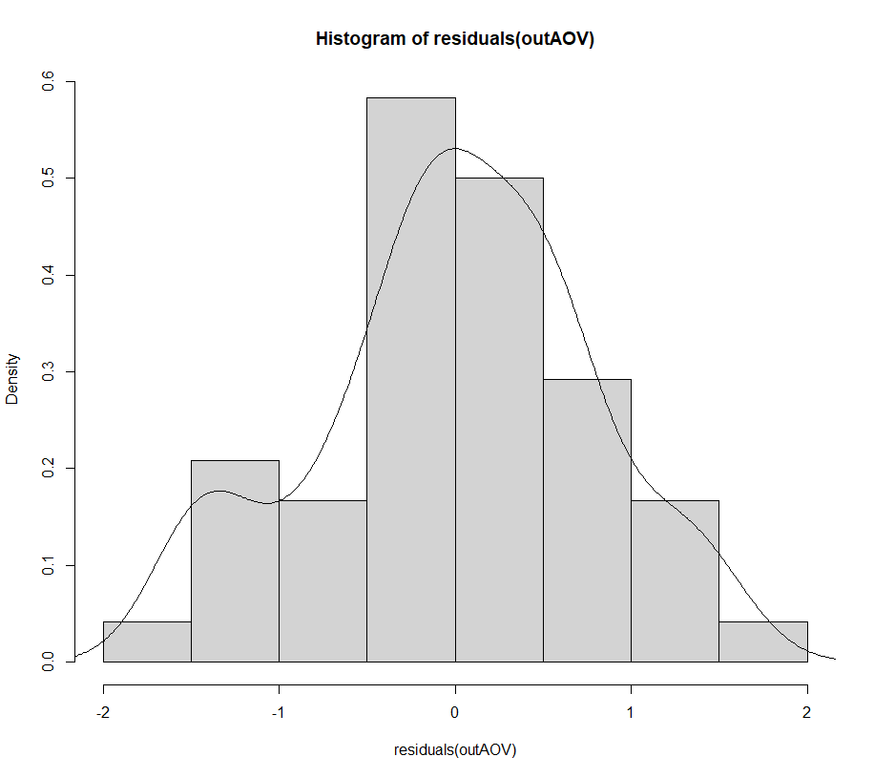
ĐỒ THỊ NÀY CHO THẤY DỮ LIỆU PHÂN BỐ THEO KIỂU HÌNH CHUÔNG, PHÙ HỢP VỚI GIẢ THUYẾT PHÂN BỐ THEO QUY LUẬT CHUẨN NORMAL DISTRIBUTION.
 |  |  |  |  |  |  |  |  |  |  |  |  |  |  |  |  |  |  |  |  |  |  |  |  |  | 7 | 8.41 | TAL206-LLL1 | TAL206 |  |  |  | block1 | TAL487 | 6.27 |  |  |  |  |  |  |  |  |  |  |  |  |  |  |  |  |  |  |  |  |  |  |  |  |  |  | QUY TRÌNH KIỂM TRA CÁC GIẢ THUYẾT CHO ANOVA TRONG RSTUDIO
VẼ ĐỒ THỊ BOX-PLOT ĐỂ ĐÁNH GIÁ MỨC ĐỘ PHÂN TÁN CỦA DỮ LIỆU GIỮA 3 LẦN LẶP LẠI (BLOCK)
LÚC NÀY CỘT BLOCK SẼ THỂ HIỆN TRONG FILE TXT LƯU Ở DẠNG ANOVA-RCBD-BOXPLOT.txt
treatment yield
TAL102 9.66
TAL379 9.36
TAL206 8.41
TAL435 8.61
TAL411 9.20
ALLEN527 8.11
TAL211 8.83
TAL487 6.27
CB1795 6.79
TAL650 6.95
TAL649 6.55
TAL860 6.00
TAL183 6.11
TAL378 5.39
CONTROL1 1.53
CONTROL2 6.41
TAL102 10.60
TAL379 9.00
TAL206 9.44
TAL435 9.23
TAL411 8.19
ALLEN527 8.82
TAL211 6.32
TAL487 8.67
CB1795 8.17
TAL650 5.83
TAL649 4.82
TAL860 4.83
TAL183 3.46
TAL378 4.46
CONTROL1 1.30
CONTROL2 7.83
TAL102 10.83
TAL379 10.49
TAL206 10.19
TAL435 8.22
TAL411 8.46
ALLEN527 8.62
TAL211 9.14
TAL487 8.35
CB1795 5.70
TAL650 6.83
TAL649 8.10
TAL860 6.54
TAL183 5.51
TAL378 5.07
CONTROL1 1.80
CONTROL2 5.83
BLOCK 1
BLOCK 2
BLOCK 3
 |  |  |  |  |  |  |  |  |  |  |  |  |  |  |  |  |  |  |  |  |  |  |  |  |  | 8 | 9.44 | TAL206-LLL2 | TAL206 |  |  |  | block1 | CB1795 | 6.79
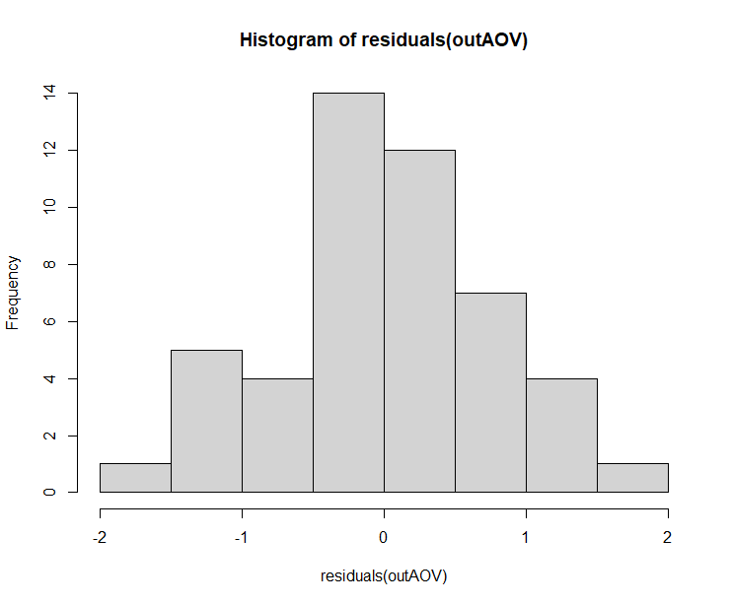
 |  |  |  |  |  |  |  |  |  |  |  |  |  |  |  |  |  |  |  |  |  |  |  |  |  | 9 | 10.19 | TAL206-LLL3 | TAL206 |  |  |  | block1 | TAL650 | 6.95 |  |  |  |  |  |  |  |  |  |  |  |  |  |  | SỬ DỤNG PHẦN MỀM R ĐỂ XỬ LÝ KẾT QUẢ ANOVA
LƯU BẢNG DỮ LIỆU Ở DẠNG FILE TXT
block treatment yield
block1 TAL102 9.66
block1 TAL379 9.36
block1 TAL206 8.41
block1 TAL435 8.61
block1 TAL411 9.20
block1 ALLEN527 8.11
block1 TAL211 8.83
block1 TAL487 6.27
block1 CB1795 6.79
block1 TAL650 6.95
block1 TAL649 6.55
block1 TAL860 6.00
block1 TAL183 6.11
block1 TAL378 5.39
block1 CONTROL1 1.53
block1 CONTROL2 6.41
block2 TAL102 10.60
block2 TAL379 9.00
block2 TAL206 9.44
block2 TAL435 9.23
block2 TAL411 8.19
block2 ALLEN527 8.82
block2 TAL211 6.32
block2 TAL487 8.67
block2 CB1795 8.17
block2 TAL650 5.83
block2 TAL649 4.82
block2 TAL860 4.83
block2 TAL183 3.46
block2 TAL378 4.46
block2 CONTROL1 1.30
block2 CONTROL2 7.83
block3 TAL102 10.83
block3 TAL379 10.49
block3 TAL206 10.19
block3 TAL435 8.22
block3 TAL411 8.46
block3 ALLEN527 8.62
block3 TAL211 9.14
block3 TAL487 8.35
block3 CB1795 5.70
block3 TAL650 6.83
block3 TAL649 8.10
block3 TAL860 6.54
block3 TAL183 5.51
block3 TAL378 5.07
block3 CONTROL1 1.80
block3 CONTROL2 5.83
CÁC LỆNH TRONG RSTUDIO
CÀI ĐẶT PACKAGE NÀY ĐỂ CHẠY ANOVA
> install.packages('agricolae')
GỌI PACKAGE NÀY RA
> library(agricolae)
LOAD FILE DỮ LIỆU VÀO
> working_data <- read.delim("D:/TDN XAC SUAT THONG KE/ANOVA-RCBD-V4.txt")
ĐẶT TÊN BIẾN CHO KẾT QUẢ TRÍCH XUẤT ANOVA RCBD (PHỐI HỢP GIỮA BLOCK VÀ TREATMENT)
> outAOV <-aov(yield ~ block + treatment, data = working_data)
> outAOV
Call:
aov(formula = yield ~ block + treatment, data = working_data)
Terms:
block treatment Residuals
Sum of Squares 2.42538 217.47868 27.94669
Deg. of Freedom 2 15 30
Residual standard error: 0.9651716
Estimated effects may be unbalanced
> anova(outAOV)
Analysis of Variance Table
Response: yield
Df Sum Sq Mean Sq F value Pr(>F)
block 2 2.425 1.2127 1.3018 0.287
treatment 15 217.479 14.4986 15.5638 3.284e-10 ***
Residuals 30 27.947 0.9316
---
Signif. codes: 0 ‘***’ 0.001 ‘**’ 0.01 ‘*’ 0.05 ‘.’ 0.1 ‘ ’ 1
PHÂN HẠNG THEO T-TEST LSD
> outFactorial <-LSD.test (outAOV, c("treatment"), main = "yield ~ block + treatment",console=TRUE)
Study: yield ~ block + treatment
LSD t Test for yield
Mean Square Error: 0.9315563
treatment, means and individual ( 95 %) CI
yield std r LCL UCL Min Max
ALLEN527 8.516667 0.3661056 3 7.3786265 9.654707 8.11 8.82
CB1795 6.886667 1.2378341 3 5.7486265 8.024707 5.70 8.17
CONTROL1 1.543333 0.2502665 3 0.4052932 2.681374 1.30 1.80
CONTROL2 6.690000 1.0289801 3 5.5519598 7.828040 5.83 7.83
TAL102 10.363333 0.6198656 3 9.2252932 11.501374 9.66 10.83
TAL183 5.026667 1.3895443 3 3.8886265 6.164707 3.46 6.11
TAL206 9.346667 0.8936629 3 8.2086265 10.484707 8.41 10.19
TAL211 8.096667 1.5464260 3 6.9586265 9.234707 6.32 9.14
TAL378 4.973333 0.4724757 3 3.8352932 6.111374 4.46 5.39
TAL379 9.616667 0.7774531 3 8.4786265 10.754707 9.00 10.49
TAL411 8.616667 0.5229085 3 7.4786265 9.754707 8.19 9.20
TAL435 8.686667 0.5093460 3 7.5486265 9.824707 8.22 9.23
TAL487 7.763333 1.3031245 3 6.6252932 8.901374 6.27 8.67
TAL649 6.490000 1.6408230 3 5.3519598 7.628040 4.82 8.10
TAL650 6.536667 0.6149255 3 5.3986265 7.674707 5.83 6.95
TAL860 5.790000 0.8741281 3 4.6519598 6.928040 4.83 6.54
Alpha: 0.05 ; DF Error: 30
Critical Value of t: 2.042272
least Significant Difference: 1.609432
Treatments with the same letter are not significantly different.
yield groups
TAL102 10.363333 a
TAL379 9.616667 ab
TAL206 9.346667 abc
TAL435 8.686667 bc
TAL411 8.616667 bc
ALLEN527 8.516667 bc
TAL211 8.096667 bcd
TAL487 7.763333 cd
CB1795 6.886667 de
CONTROL2 6.690000 de
TAL650 6.536667 def
TAL649 6.490000 def
TAL860 5.790000 ef
TAL183 5.026667 f
TAL378 4.973333 f
CONTROL1 1.543333 g
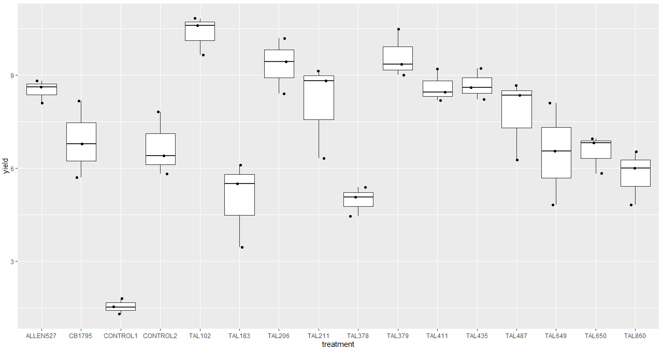
 |  |  |  |  |  |  |  |  |  |  |  |  |  |  |  |  |  |  |  |  |  |  |  |  |  | 10 | 8.61 | TAL435-LL1 | TAL435 |  |  |  | block1 | TAL649 | 6.55
CÁCH VẼ:
B1. LOAD BẢNG DỮ LIỆU VÀO RSTUDIO
> working_data_boxplot <- read.delim("D:/TDN XAC SUAT THONG KE/ANOVA-RCBD-BOXPLOT.txt")
B2. CÀI ĐẶT PACKAGE GGPLOT2
> install.packages('ggplot2')
> library(ggplot2)
B3. CHUYỂN KIỂU BIẾN 'treatment' THÀNH DẠNG FACTOR ĐỂ CÓ THỂ SỬ DỤNG VẼ BOXPLOT
> working_data_boxplot$treatment <- as.factor(working_data_boxplot$treatment)
B4. VẼ BOXPLOT BẰNG CÁCH GỌI 1 BIẾN TÊN LÀ p
> p <- ggplot(working_data_boxplot, aes(x = treatment, y = yield)) + geom_boxplot()
GỌI ĐỒ THỊ BOXPLOT > p
LÚC NÀY CHƯA THẤY XUẤT HIỆN CÁC ĐIỂM DỮ LIỆU, CHO NÊN CẦN BỔ SUNG THÊM ĐOẠN CODE SAU:
> p + geom_jitter(shape=16, position=position_jitter(0.2))
THAM KHẢO: http://www.sthda.com/english/wiki/ggplot2-box-plot-quick-start-guide-r-software-and-data-visualization
NÂNG CAO:
NẾU MUỐN VẼ THÊM ĐIỂM TRUNG BÌNH MEAN VÀ THỂ HIỆN GIÁ TRỊ CÁC ĐIỂM DỮ LIỆU THÌ DÙNG CODE NÀY
> p <- ggplot(working_data_boxplot, aes(x = treatment, y = yield)) + geom_boxplot() +
stat_summary(fun=mean, colour="darkred", geom="point", shape=18, size=3, show.legend=FALSE) +
geom_text(data = working_data_boxplot, aes(label = yield))
> p + geom_jitter(shape=16, position=position_jitter(0.2))
DO GIÁ TRỊ CỦA SỐ LIỆU HIỂN THỊ ĐÚNG Y CHANG VỊ TRÍ Ở CỘT Y, NÊN ĐỂ CHO THẨM MỸ THÌ TA ĐẨY DỮ LIỆU LÊN MỘT CHÚT, NÊN SẼ THÊM ĐOẠN CODE NÀY
> p <- ggplot(working_data_boxplot, aes(x = treatment, y = yield)) + geom_boxplot() +
stat_summary(fun=mean, colour="darkred", geom="point", shape=18, size=3, show.legend=FALSE) +
geom_text(data = working_data_boxplot, aes(label = yield), y = yield + 0.2)
 |  |  |  |  |  |  |  |  |  |  |  |  |  |  |  |  |  |  |  |  |  |  |  |  |  | 11 | 9.23 | TAL435-LL2 | TAL435 |  |  |  | block1 | TAL860 | 6.00
 |  |  |  |  |  |  |  |  |  |  |  |  |  |  |  |  |  |  |  |  |  |  |  |  |  | 12 | 8.22 | TAL435-LL3 | TAL435 |  |  |  | block1 | TAL183 | 6.11
NÂNG CAO: VẼ BẰNG TAY TRONG EXCEL CÁC LOẠI ĐỒ THỊ NÀY.
 |  |  |  |  |  |  |  |  |  |  |  |  |  |  |  |  |  |  |  |  |  |  |  |  |  | 13 | 9.20 | TAL411-LLL1 | TAL411 |  |  |  | block1 | TAL378 | 5.39
 |  |  |  |  |  |  |  |  |  |  |  |  |  |  |  |  |  |  |  |  |  |  |  |  |  | 14 | 8.19 | TAL411-LLL2 | TAL411 |  |  |  | block1 | CONTROL1 | 1.53
VẼ BIỂU ĐỒ HISTOGRAM CHO THÔNG SỐ RESIDUALS (ERROR)
> hist(residuals(outAOV)) #LƯU Ý: BIẾN residuals(outAOV) LÀ BỘ GIÁ TRỊ ĐỂ RSTUDIO VẼ ĐỒ THỊ.
VẼ BIỂU ĐỒ SCATTER PLOT CHO THÔNG SỐ RESIDUALS (ERROR)
>plot(fitted(outAOV), residuals(outAOV))
VẼ BIỂU ĐỒ QQPLOT THỂ HIỆN MỐI TƯƠNG QUAN TUYẾN TÍNH
>install.packages('ggpubr')
>library(ggpubr)
>ggqqplot(residuals(outAOV))
 |  |  |  |  |  |  |  |  |  |  |  |  |  |  |  |  |  |  |  |  |  |  |  |  |  | 15 | 8.46 | TAL411-LLL3 | TAL411 |  |  |  | block1 | CONTROL2 | 6.41
 |  |  |  |  |  |  |  |  |  |  |  |  |  |  |  |  |  |  |  |  |  |  |  |  |  | 16 | 8.11 | ALLEN527-LLL1 | ALLEN527 |  |  |  | block2 | TAL102 | 10.60
 |  |  |  |  |  |  |  |  |  |  |  |  |  |  |  |  |  |  |  |  |  |  |  |  |  | 17 | 8.82 | ALLEN527-LLL2 | ALLEN527 |  |  |  | block2 | TAL379 | 9.00
VẼ BIỂU ĐỒ HISTOGRAM KẾT HỢP VỚI ĐƯỜNG MẬT ĐỘ TẦN SUẤT
B1. VẼ ĐỒ THỊ HISTOGRAM VỚI TRỤC TUNG LÀ XÁC SUẤT
> hist(residuals(outAOV), prob = TRUE)
B2. VẼ ĐƯỜNG MẬT ĐỘ TẦN SUẤT
> lines(density(residuals(outAOV)))
 |  |  |  |  |  |  |  |  |  |  |  |  |  |  |  |  |  |  |  |  |  |  |  |  |  | 18 | 8.62 | ALLEN527-LLL3 | ALLEN527 |  |  |  | block2 | TAL206 | 9.44
 |  |  |  |  |  |  |  |  |  |  |  |  |  |  |  |  |  |  |  |  |  |  |  |  |  | 19 | 8.83 | TAL211-LLL1 | TAL211 |  |  |  | block2 | TAL435 | 9.23
 |  |  |  |  |  |  |  |  |  |  |  |  |  |  |  |  |  |  |  |  |  |  |  |  |  | 20 | 6.32 | TAL211-LLL2 | TAL211 |  |  |  | block2 | TAL411 | 8.19
 |  |  |  |  |  |  |  |  |  |  |  |  |  |  |  |  |  |  |  |  |  |  |  |  |  | 21 | 9.14 | TAL211-LLL3 | TAL211 |  |  |  | block2 | ALLEN527 | 8.82
 |  |  |  |  |  |  |  |  |  |  |  |  |  |  |  |  |  |  |  |  |  |  |  |  |  | 22 | 6.27 | TAL487-LLL1 | TAL487 |  |  |  | block2 | TAL211 | 6.32
 |  |  |  |  |  |  |  |  |  |  |  |  |  |  |  |  |  |  |  |  |  |  |  |  |  | 23 | 8.67 | TAL487-LLL2 | TAL487 |  |  |  | block2 | TAL487 | 8.67
 |  |  |  |  |  |  |  |  |  |  |  |  |  |  |  |  |  |  |  |  |  |  |  |  |  | 24 | 8.35 | TAL487-LLL3 | TAL487 |  |  |  | block2 | CB1795 | 8.17
 |  |  |  |  |  |  |  |  |  |  |  |  |  |  |  |  |  |  |  |  |  |  |  |  |  | 25 | 6.79 | CB1795-LLL1 | CB1795 |  |  |  | block2 | TAL650 | 5.83
RUN NHANH R SOURCE CODE
install.packages('agricolae')
library(agricolae)
working_data <- read.delim("D:/TDN XAC SUAT THONG KE/ANOVA-RCBD-V4.txt")
outAOV <-aov(yield ~ block + treatment, data = working_data)
outAOV
hist(residuals(outAOV))
lines(density(residuals(outAOV)))
hist(residuals(outAOV), prob = TRUE)
lines(density(residuals(outAOV)))
 |  |  |  |  |  |  |  |  |  |  |  |  |  |  |  |  |  |  |  |  |  |  |  |  |  | 26 | 8.17 | CB1795-LLL2 | CB1795 |  |  |  | block2 | TAL649 | 4.82
 |  |  |  |  |  |  |  |  |  |  |  |  |  |  |  |  |  |  |  |  |  |  |  |  |  | 27 | 5.70 | CB1795-LLL3 | CB1795 |  |  |  | block2 | TAL860 | 4.83
 |  |  |  |  |  |  |  |  |  |  |  |  |  |  |  |  |  |  |  |  |  |  |  |  |  | 28 | 6.95 | TAL650-LLL1 | TAL650 |  |  |  | block2 | TAL183 | 3.46
 |  |  |  |  |  |  |  |  |  |  |  |  |  |  |  |  |  |  |  |  |  |  |  |  |  | 29 | 5.83 | TAL650-LLL2 | TAL650 |  |  |  | block2 | TAL378 | 4.46
 |  |  |  |  |  |  |  |  |  |  |  |  |  |  |  |  |  |  |  |  |  |  |  |  |  | 30 | 6.83 | TAL650-LLL3 | TAL650 |  |  |  | block2 | CONTROL1 | 1.30
 |  |  |  |  |  |  |  |  |  |  |  |  |  |  |  |  |  |  |  |  |  |  |  |  |  | 31 | 6.55 | TAL649-LLL1 | TAL649 |  |  |  | block2 | CONTROL2 | 7.83
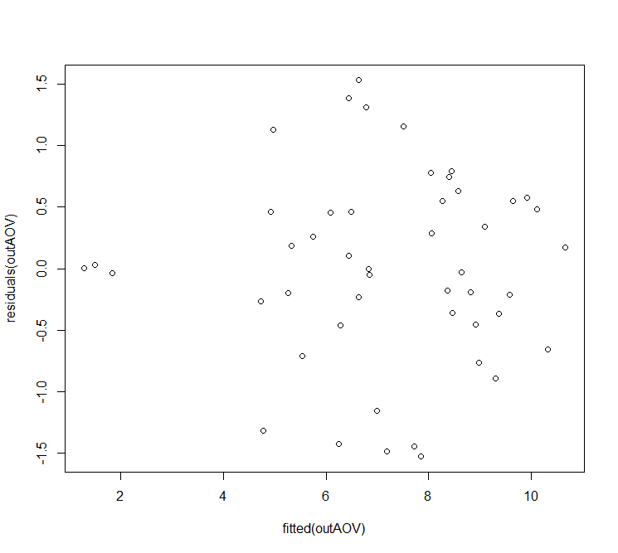
ĐƯỜNG MÀU ĐỎ NÀY TA TỰ VẼ THÊM TRONG EXCEL
48 điểm dữ liệu residual tương ứng số liệu 16 NT x 3 BLOCK (lần lặp lại)
HAY CÒN GỌI LÀ Predicted
 |  |  |  |  |  |  |  |  |  |  |  |  |  |  |  |  |  |  |  |  |  |  |  |  |  | 32 | 4.82 | TAL649-LLL2 | TAL649 |  |  |  | block3 | TAL102 | 10.83
 |  |  |  |  |  |  |  |  |  |  |  |  |  |  |  |  |  |  |  |  |  |  |  |  |  | 33 | 8.10 | TAL649-LLL3 | TAL649 |  |  |  | block3 | TAL379 | 10.49
SO SÁNH VỚI CÁC KIỂU PHÂN TÁN ĐỂ KIỂM TRA TỔNG THỂ SỐ LIỆU CÓ ĐỒNG NHẤT, NGẪU NHIÊN HAY KHÔNG (theo hình a)
 |  |  |  |  |  |  |  |  |  |  |  |  |  |  |  |  |  |  |  |  |  |  |  |  |  | 34 | 6.00 | TAL860-LLL1 | TAL860 |  |  |  | block3 | TAL206 | 10.19
 |  |  |  |  |  |  |  |  |  |  |  |  |  |  |  |  |  |  |  |  |  |  |  |  |  | 35 | 4.83 | TAL860-LLL2 | TAL860 |  |  |  | block3 | TAL435 | 8.22
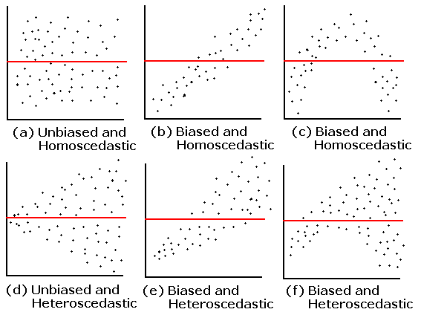
 |  |  |  |  |  |  |  |  |  |  |  |  |  |  |  |  |  |  |  |  |  |  |  |  |  | 36 | 6.54 | TAL860-LLL3 | TAL860 |  |  |  | block3 | TAL411 | 8.46
 |  |  |  |  |  |  |  |  |  |  |  |  |  |  |  |  |  |  |  |  |  |  |  |  |  | 37 | 6.11 | TAL183-LLL1 | TAL183 |  |  |  | block3 | ALLEN527 | 8.62
 |  |  |  |  |  |  |  |  |  |  |  |  |  |  |  |  |  |  |  |  |  |  |  |  |  | 38 | 3.46 | TAL183-LLL2 | TAL183 |  |  |  | block3 | TAL211 | 9.14
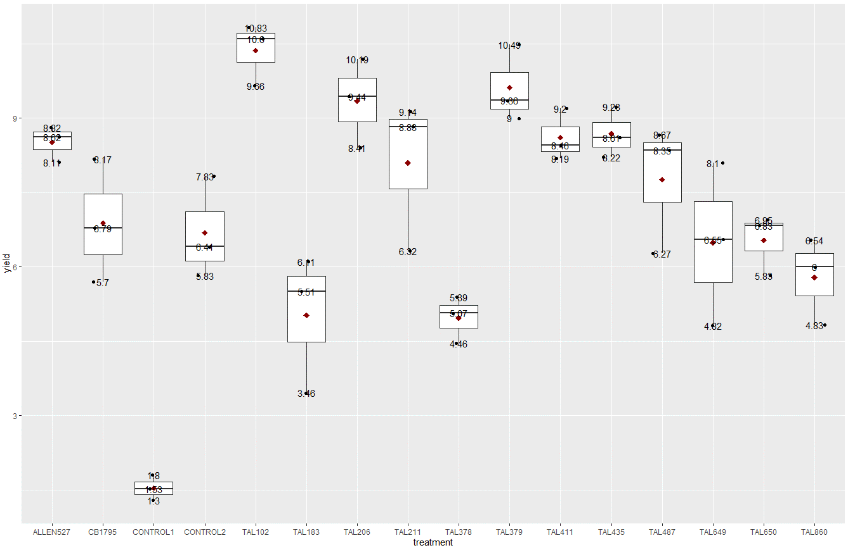
GIÁ TRỊ MEAN
GIÁ TRỊ MEDIAN
 |  |  |  |  |  |  |  |  |  |  |  |  |  |  |  |  |  |  |  |  |  |  |  |  |  | 39 | 5.51 | TAL183-LLL3 | TAL183 |  |  |  | block3 | TAL487 | 8.35
 |  |  |  |  |  |  |  |  |  |  |  |  |  |  |  |  |  |  |  |  |  |  |  |  |  | 40 | 5.39 | TAL378-LLL1 | TAL378 |  |  |  | block3 | CB1795 | 5.70
 |  |  |  |  |  |  |  |  |  |  |  |  |  |  |  |  |  |  |  |  |  |  |  |  |  | 41 | 4.46 | TAL378-LLL2 | TAL378 |  |  |  | block3 | TAL650 | 6.83
 |  |  |  |  |  |  |  |  |  |  |  |  |  |  |  |  |  |  |  |  |  |  |  |  |  | 42 | 5.07 | TAL378-LLL3 | TAL378 |  |  |  | block3 | TAL649 | 8.10
 |  |  |  |  |  |  |  |  |  |  |  |  |  |  |  |  |  |  |  |  |  |  |  |  |  | 43 | 1.53 | CONTROL1-LLL1 | CONTROL1 |  |  |  | block3 | TAL860 | 6.54
 |  |  |  |  |  |  |  |  |  |  |  |  |  |  |  |  |  |  |  |  |  |  |  |  |  | 44 | 1.30 | CONTROL1-LLL2 | CONTROL1 |  |  |  | block3 | TAL183 | 5.51
 |  |  |  |  |  |  |  |  |  |  |  |  |  |  |  |  |  |  |  |  |  |  |  |  |  | 45 | 1.80 | CONTROL1-LLL3 | CONTROL1 |  |  |  | block3 | TAL378 | 5.07
 |  |  |  |  |  |  |  |  |  |  |  |  |  |  |  |  |  |  |  |  |  |  |  |  |  | 46 | 6.41 | CONTROL2-LLL1 | CONTROL2 |  |  |  | block3 | CONTROL1 | 1.80
 |  |  |  |  |  |  |  |  |  |  |  |  |  |  |  |  |  |  |  |  |  |  |  |  |  | 47 | 7.83 | CONTROL2-LLL2 | CONTROL2 |  |  |  | block3 | CONTROL2 | 5.83
 |  |  |  |  |  |  |  |  |  |  |  |  |  |  |  |  |  |  |  |  |  |  |  |  |  | 48 | 5.83 | CONTROL2-LLL3 | CONTROL2

